地上装修工程
珠海海德公馆会所项目-工程量清单 |  |  |  |  |  |  |  |  |  |  |  |  |  |  |  | 1.00 |  | 1.00 | 1.00
序号 | 项目名称 | 项目特征 | 单位 | 工程量 | 人工 | 主材 | 辅材及机械费 | 管理及利润取费 | 综合单价 （不含税） | 合价 （不含税） | 备注 | 检查 |  |  | 成本单价
 |  |  |  |  |  |  |  | 10% |  |  |  | 1.00 | 2.00 |  | 成本单价 | 主材 | 损耗率 | 人工 | 辅材 | 机械 | 合价
A | 首层装修部分（北向） |  |  |  |  |  |  |  |  | 1,153,893.57
一 | 一层电梯厅、设备间（DT1） |  |  |  |  |  |  |  |  |  |  |  |  | 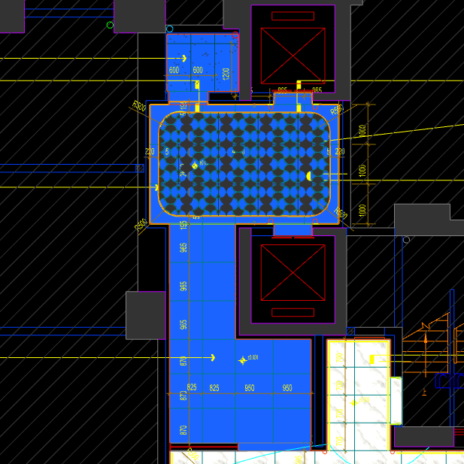
 | 地面工程
1 | 地面铺贴大理石ST-01 | 1.地面20mm大理石ST-01、铺贴、厚度及样式按物料书为准； 2.10mm厚石材专用粘结剂； 3.70mm厚DS-M15干混砂浆找平； 4.基层清理、石材六面防护、背面刷胶封闭,同色云石胶补缝； 5.含开槽、磨边、倒角、拼接等处理； 6.包含完成该项内容所有工作及费用并满足设计图纸、规范等要求； | m2 | 18.57 | 130.00 | 628.30 | 47.70 | 80.60 | 886.60 | 16,464.16 |  | 1.00 |  |  | 806.00 | 610.00 | 3.00% | 130.00 | 46.20 | 1.50 | 14967.42
2 | 地面铺贴大理石ST-01.02拼花 | 1.地面20mm大理石拼花、参考3F-DF-01样式、ST-01、ST-02按物料书为准； 2.10mm厚石材专用粘结剂； 3.70mm厚DS-M15干混砂浆找平； 4.基层清理、石材六面防护、背面刷胶封闭,同色云石胶补缝； 5.含开槽、磨边、倒角、拼接等处理； 6.包含完成该项内容所有工作及费用并满足设计图纸、规范等要求； | m2 | 10.62 | 130.00 | 854.90 | 47.70 | 103.26 | 1135.86 | 12,062.83 |  | 1.00 |  |  | 1032.60 | 830.00 | 3.00% | 130.00 | 46.20 | 1.50 | 10966.21
3 | 地面地砖 CT-06 | 1.地面花砖CT-06； 2.10mm厚专用粘结剂； 3.80mm厚DS-M15干混砂浆找平； 4.基层清理； 5.含切边、倒角、拼接等处理； 6.包含完成该项内容所有工作及费用并满足设计图纸、规范等要求； | m2 | 2.58 | 77.00 | 56.65 | 50.60 | 18.43 | 202.68 | 522.91 |  | 1.00 |  |  | 184.25 | 55.00 | 3.00% | 77.00 | 50.10 | 0.50 | 475.37
4 | 实心铜条5mm宽 | 1.实心铜条5mm宽； 2.包含完成该项内容所有工作及费用并满足设计图纸、规范等要求； | m | 12.77 | 12.00 | 19.57 | 0.50 | 3.21 | 35.28 | 450.53 |  | 1.00 |  |  | 32.07 | 19.00 | 3.00% | 12.00 | 0.30 | 0.20 | 409.53
5 | 地面石材晶面处理 | 1.石材结晶处理(结晶水及石材保养剂,中性清洁剂)； 2.包含完成该项内容所有工作及费用并满足设计图纸、规范等要求； | m2 | 14.77 | 40.00 | 15.00 | 0.80 | 5.58 | 61.38 | 906.58 |  | 1.00 |  |  | 55.80 | 15.00 | 0.00% | 40.00 | 0.50 | 0.30 | 824.17
 | 墙柱面工程
1 | 墙面湿贴石材ST-05 | 1、墙面湿贴石材ST-05 2、8mm厚石材专用胶粘剂WC粘结层 3、界面剂拉毛处理 4、石材的开槽、磨边、倒角、粘接、形成所需之凹坑、抛光、六面防污防渗等一切处理费用均在主材费中考虑，不再另行计取 5、包含完成该项内容所有工作及费用并满足设计图纸、规范等要求 | m2 | 12.93 | 95.00 | 813.75 | 18.30 | 92.71 | 1019.76 | 13,188.56 |  | 1.00 |  |  | 927.05 | 775.00 | 5.00% | 95.00 | 16.80 | 1.50 | 11989.54
2 | 墙面干挂ST-05石材 | 1、墙面干挂ST-05石材 2、不锈钢背栓挂件安装，云石胶+AB胶固定 3、镀锌角钢钢架(高度超4m、完成面超150mm采用槽钢基层加固)，钢架防锈处理 4、膨胀螺栓固定预埋铁件(轻质砖墙体需要穿墙螺栓固定) 5、石材的开槽、磨边、倒角、粘接、形成所需之凹坑、抛光、六面防污防渗等一切处理费用均在主材费中考虑，不再另行计取 6、包含完成该项内容所有工作及费用并满足设计图纸、规范等要求 | m2 | 59.54 | 145.00 | 651.00 | 113.55 | 90.96 | 1000.51 | 59,574.37 |  | 1.00 |  |  | 909.55 | 620.00 | 5.00% | 145.00 | 111.75 | 1.80 | 54158.25
3 | 墙面干挂ST-05石材（波浪造型） | 1、墙面干挂ST-05石材（波浪造型） 2、不锈钢背栓挂件安装，云石胶+AB胶固定 3、镀锌角钢钢架(高度超4m、完成面超150mm采用槽钢基层加固)，钢架防锈处理 4、膨胀螺栓固定预埋铁件(轻质砖墙体需要穿墙螺栓固定) 5、石材的开槽、磨边、倒角、粘接、形成所需之凹坑、抛光、六面防污防渗等一切处理费用均在主材费中考虑，不再另行计取 6、包含完成该项内容所有工作及费用并满足设计图纸、规范等要求 | m2 | 2.91 | 145.00 | 813.75 | 113.55 | 107.23 | 1179.53 | 3,432.43 |  | 1.00 |  |  | 1072.30 | 775.00 | 5.00% | 145.00 | 111.75 | 1.80 | 3120.39
4 | 墙面PT-02白色防水无机涂料 | 1、墙面PT-02白色防水无机涂料(底漆1遍，面漆2遍) 2、刮白胶腻子找平二遍，打磨 3、阴、阳角护角收边 4、双层9.5mm纸面石膏板 5、轻钢龙骨基层找平 6、包含完成该项内容所有工作及费用并满足设计图纸、规范等要求 | m2 | 17.11 | 91.50 | 5.56 | 56.80 | 15.39 | 169.24 | 2,895.19 |  | 1.00 |  |  | 153.85 | 5.50 | 1.00% | 91.50 | 56.00 | 0.80 | 2631.95
5 | 不锈钢门套 | 1、1.2mm厚 MT-01古铜不锈钢门套，结构胶固定 2、9厘玻镁板基层 3、工程量以展开面积计算 4、包含完成该项内容所有工作及费用并满足设计图纸、规范等要求 | m2 | 1.41 | 110.00 | 454.50 | 55.20 | 61.97 | 681.67 | 964.43 |  | 1.00 |  |  | 619.70 | 450.00 | 1.00% | 110.00 | 54.00 | 1.20 | 876.75
6 | 电梯不锈钢门套 | 1、1.2mm厚 MT-01古铜不锈钢门套，结构胶固定 2、9厘玻镁板基层 3、工程量以展开面积计算 4、包含完成该项内容所有工作及费用并满足设计图纸、规范等要求 | m2 | 3.55 | 110.00 | 454.50 | 55.20 | 61.97 | 681.67 | 2,421.29 |  | 1.00 |  |  | 619.70 | 450.00 | 1.00% | 110.00 | 54.00 | 1.20 | 2201.17
7 | 电梯不锈钢门头 | 1、1.2mm厚 MT-01古铜不锈钢门头，结构胶固定 2、12mm阻燃板，轻钢副龙骨@400 3、电梯门顶内置亚克力，内部面层刮白处理 4、工程量以展开面积计算 5、包含完成该项内容所有工作及费用并满足设计图纸、规范等要求 | m2 | 1.84 | 110.00 | 454.50 | 55.20 | 61.97 | 681.67 | 1,255.02 |  | 1.00 |  |  | 619.70 | 450.00 | 1.00% | 110.00 | 54.00 | 1.20 | 1140.93
8 | MT-01古铜不锈钢饰面（电梯按钮处） | 1、1.2mm厚 MT-01古铜不锈钢饰面 2、12mm阻燃板基层，轻钢副龙骨@400 3、工程量以展开面积计算 4、包含完成该项内容所有工作及费用并满足设计图纸、规范等要求 | m2 | 0.25 | 110.00 | 454.50 | 55.20 | 61.97 | 681.67 | 171.78 |  | 1.00 |  |  | 619.70 | 450.00 | 1.00% | 110.00 | 54.00 | 1.20 | 156.16
9 | 50mm CT-06瓷砖踢脚 | 1、50mm CT-06瓷砖踢脚,瓷砖填缝剂处理 2、背覆胶处理 3、C1T等级抗滑移水泥基胶粘剂 4、界面剂拉毛处理 5、包含完成该项内容所有工作及费用并满足设计图纸、规范等要求 | m2 | 0.27 | 120.00 | 110.25 | 17.00 | 24.73 | 271.98 | 74.25 |  | 1.00 |  |  | 247.25 | 105.00 | 5.00% | 120.00 | 16.50 | 0.50 | 67.50
10 | MT-01古铜不锈钢踢脚线（高20mm） | 1、1.2mm厚 MT-01古铜不锈钢踢脚线（高20mm，展开面为46mm），结构胶固定 2、9厘玻镁板基层 3、包含完成该项内容所有工作及费用并满足设计图纸、规范等要求 | m | 25.71 | 12.00 | 25.75 | 3.80 | 4.16 | 45.71 | 1,175.20 |  | 1.00 |  |  | 41.55 | 25.00 | 3.00% | 12.00 | 3.50 | 0.30 | 1068.25
11 | MT-01古铜不锈钢线条（展开面为54mm） | 1、1.2mm厚 MT-01古铜不锈钢线条（展开面为54mm），结构胶固定 2、9厘玻镁板基层 3、包含完成该项内容所有工作及费用并满足设计图纸、规范等要求 | m | 0.34 | 12.00 | 30.39 | 3.80 | 4.62 | 50.80 | 17.27 |  | 1.00 |  |  | 46.19 | 29.50 | 3.00% | 12.00 | 3.50 | 0.30 | 15.70
12 | MT-01古铜不锈钢线条（展开面为69mm） | 1、1.2mm厚 MT-01古铜不锈钢线条（展开面为69mm），结构胶固定 2、9厘玻镁板基层 3、包含完成该项内容所有工作及费用并满足设计图纸、规范等要求 | m | 0.96 | 12.00 | 37.34 | 3.80 | 5.31 | 58.45 | 56.11 |  | 1.00 |  |  | 53.14 | 36.25 | 3.00% | 12.00 | 3.50 | 0.30 | 51.01
13 | MT-01古铜不锈钢线条（展开面为114mm） | 1、1.2mm厚 MT-01古铜不锈钢线条（展开面为114mm），结构胶固定 2、9厘玻镁板基层 3、包含完成该项内容所有工作及费用并满足设计图纸、规范等要求 | m | 24.41 | 22.00 | 58.20 | 6.30 | 8.65 | 95.14 | 2,322.37 |  | 1.00 |  |  | 86.50 | 56.50 | 3.00% | 22.00 | 6.00 | 0.30 | 2111.34
14 | MT-01古铜不锈钢顶部收口条（展开面为41mm） | 1、1.2mm厚 MT-01古铜不锈钢顶部收口条（展开面为41mm），结构胶固定 2、9厘玻镁板基层 3、包含完成该项内容所有工作及费用并满足设计图纸、规范等要求 | m | 25.71 | 12.00 | 23.43 | 3.80 | 3.92 | 43.16 | 1,109.64 |  | 1.00 |  |  | 39.23 | 22.75 | 3.00% | 12.00 | 3.50 | 0.30 | 1008.67
 | 天花工程
1 | 造型石膏板吊顶 | 1.60系列轻钢主龙骨@900，60系列轻钢副龙骨@400，60系列横撑龙骨@600，08螺纹吊杆@900不上人天花吊顶（投影面计算） 2.玻镁板、双层9.5厚石膏板基层，含开孔、检修口、10*10凹槽等费用； 3.含除灯槽外的侧面高差及其连接件、吊件； 4.包含完成该项内容所有工作及费用并满足设计图纸、规范等要求； | m2 | 31.77 | 70.00 | 0.00 | 66.71 | 13.67 | 150.38 | 4,777.57 |  | 1.00 |  |  | 136.71 |  | 1.00% | 70.00 | 64.71 | 2.00 | 4343.31
2 | 灯槽（100mm*200mm） | 1.灯槽（100mm*200mm）； 2.双层板：9mm玻镁板、9.5厚石膏板； 3.包含完成该项内容所有工作及费用并满足设计图纸、规范等要求； | m | 12.73 | 50.00 | 0.00 | 22.09 | 7.21 | 79.30 | 1,009.49 |  | 1.00 |  |  | 72.09 |  | 1.00% | 50.00 | 22.09 |  | 917.76
3 | 成品石膏线条 | 1.成品石膏线条（50mm*50mm）； 2.按图纸造型； 3.包含完成该项内容所有工作及费用并满足设计图纸、规范等要求； | m | 12.73 | 18.00 | 163.26 | 3.80 | 18.51 | 203.56 | 2,591.32 |  | 1.00 |  |  | 185.06 | 158.50 | 3.00% | 18.00 | 3.50 | 0.30 | 2355.75
4 | 条形空调风口（150mm） | 1.条形空调风口（150mm）； 2.风口周边阻燃板封边加固处理； 3.包含完成该项内容所有工作及费用并满足设计图纸、规范等要求； | m | 2.40 | 30.00 | 65.66 | 2.70 | 9.84 | 108.20 | 259.68 |  | 1.00 |  |  | 98.36 | 63.75 | 3.00% | 30.00 | 2.50 | 0.20 | 236.07
5 | 天花肌理无机涂料PT-01 | 1.天花肌理无机涂料PT-01； 2.刮腻子二遍磨平； 3.底漆1遍，面漆2遍； 4.包含完成该项内容所有工作及费用并满足设计图纸、规范等要求； | m2 | 35.59 | 45.00 | 85.50 | 7.30 | 13.78 | 151.58 | 5,394.58 |  | 1.00 |  |  | 137.80 | 85.50 | 0.00% | 45.00 | 6.50 | 0.80 | 4904.16
 | 门窗、家具工程
1 | 设备间暗门(不含面层) | 1、40x40x5mm热镀锌方管骨架、背封铝塑板 2、含天地轴、门吸等五金配件 3、包含完成该项内容所有工作及费用并满足设计图纸、规范等要求 | m2 | 2.88 | 165.00 | 85.00 | 355.17 | 60.52 | 665.69 | 1,917.19 |  | 1.00 |  |  | 605.17 | 85.00 | 0.00% | 165.00 | 353.67 | 1.50 | 1742.90
2 | 电梯厅门（参DR01） | 1、门扇：1.2mm厚 MT-01古铜不锈钢饰面、GL-01超白钢化玻璃、ST-08石材、L40*40*4镀锌角钢骨架 2、门套：1.2mm厚 MT-01古铜不锈钢饰面 3、定制成品套装门制安 4、含电机、暗铰链、地弹簧等五金配件 5、包含完成该项内容所有工作及费用并满足设计图纸、规范等要求 | m2 | 5.52 | 145.00 | 1650.00 | 31.50 | 182.65 | 2009.15 | 11,090.51 |  | 1.00 |  |  | 1826.50 | 1650.00 | 0.00% | 145.00 | 30.00 | 1.50 | 10082.28
3 | 固定玻璃隔断 | 1、GL-01超白钢化玻璃饰面 2、1.2mm厚 MT-01古铜不锈钢饰面边框 3、包含完成该项内容所有工作及费用并满足设计图纸、规范等要求 | m2 | 5.13 | 110.00 | 419.15 | 68.50 | 59.77 | 657.42 | 3,372.56 |  | 1.00 |  |  | 597.65 | 415.00 | 1.00% | 110.00 | 65.00 | 3.50 | 3065.94
二 | 一层入户大堂、前室（上） |  |  |  |  |  |  |  |  |  |  |  |  | 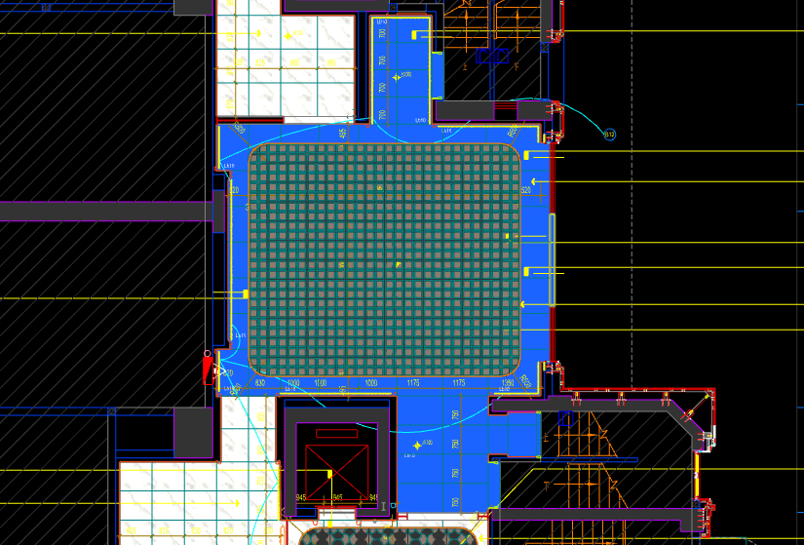
 | 地面工程
1 | 地面铺贴大理石ST-01 | 1.地面20mm大理石ST-01、铺贴、厚度及样式按物料书为准； 2.10mm厚石材专用粘结剂； 3.70mm厚DS-M15干混砂浆找平； 4.基层清理、石材六面防护、背面刷胶封闭,同色云石胶补缝； 5.含开槽、磨边、倒角、拼接等处理； 6.包含完成该项内容所有工作及费用并满足设计图纸、规范等要求； | m2 | 30.50 | 130.00 | 628.30 | 47.70 | 80.60 | 886.60 | 27,041.30 |  | 1.00 |  | 29.20 | 806.00 | 610.00 | 3.00% | 130.00 | 46.20 | 1.50 | 24583.00
2 | 地面铺贴大理石ST-01.03拼花 | 1.地面20mm大理石拼花、参考3F-DF-01样式、ST-01、ST-03按物料书为准； 2.10mm厚石材专用粘结剂； 3.70mm厚DS-M15干混砂浆找平； 4.基层清理、石材六面防护、背面刷胶封闭,同色云石胶补缝； 5.含开槽、磨边、倒角、拼接等处理； 6.包含完成该项内容所有工作及费用并满足设计图纸、规范等要求； | m2 | 41.20 | 130.00 | 854.90 | 47.70 | 103.26 | 1135.86 | 46,797.43 |  | 1.00 |  |  | 1032.60 | 830.00 | 3.00% | 130.00 | 46.20 | 1.50 | 42543.12
3 | 实心铜条5mm宽 | 1.实心铜条5mm宽； 2.包含完成该项内容所有工作及费用并满足设计图纸、规范等要求； | m | 24.98 | 12.00 | 19.57 | 0.50 | 3.21 | 35.28 | 881.29 |  | 1.00 |  |  | 32.07 | 19.00 | 3.00% | 12.00 | 0.30 | 0.20 | 801.11
4 | 地面石材晶面处理 | 1.石材结晶处理(结晶水及石材保养剂,中性清洁剂)； 2.包含完成该项内容所有工作及费用并满足设计图纸、规范等要求； | m2 | 71.70 | 40.00 | 15.00 | 0.80 | 5.58 | 61.38 | 4,400.95 |  | 1.00 |  |  | 55.80 | 15.00 | 0.00% | 40.00 | 0.50 | 0.30 | 4000.86
 | 墙柱面工程
1 | 墙面湿贴石材ST-05 | 1、墙面湿贴石材ST-05 2、8mm厚石材专用胶粘剂WC粘结层 3、界面剂拉毛处理 4、石材的开槽、磨边、倒角、粘接、形成所需之凹坑、抛光、六面防污防渗等一切处理费用均在主材费中考虑，不再另行计取 5、包含完成该项内容所有工作及费用并满足设计图纸、规范等要求 | m2 | 16.17 | 95.00 | 813.75 | 18.30 | 92.71 | 1019.76 | 16,485.44 |  | 1.00 |  |  | 927.05 | 775.00 | 5.00% | 95.00 | 16.80 | 1.50 | 14986.69
2 | 墙面干挂ST-05石材 | 1、墙面干挂ST-05石材 2、不锈钢背栓挂件安装，云石胶+AB胶固定 3、镀锌角钢钢架(高度超4m、完成面超150mm采用槽钢基层加固)，钢架防锈处理 4、膨胀螺栓固定预埋铁件(轻质砖墙体需要穿墙螺栓固定) 5、石材的开槽、磨边、倒角、粘接、形成所需之凹坑、抛光、六面防污防渗等一切处理费用均在主材费中考虑，不再另行计取 6、包含完成该项内容所有工作及费用并满足设计图纸、规范等要求 | m2 | 58.20 | 145.00 | 651.00 | 113.55 | 90.96 | 1000.51 | 58,224.68 |  | 1.00 |  |  | 909.55 | 620.00 | 5.00% | 145.00 | 111.75 | 1.80 | 52931.26
3 | 墙面干挂ST-05石材（波浪造型） | 1、墙面干挂ST-05石材（波浪造型） 2、不锈钢背栓挂件安装，云石胶+AB胶固定 3、镀锌角钢钢架(高度超4m、完成面超150mm采用槽钢基层加固)，钢架防锈处理 4、膨胀螺栓固定预埋铁件(轻质砖墙体需要穿墙螺栓固定) 5、石材的开槽、磨边、倒角、粘接、形成所需之凹坑、抛光、六面防污防渗等一切处理费用均在主材费中考虑，不再另行计取 6、包含完成该项内容所有工作及费用并满足设计图纸、规范等要求 | m2 | 12.33 | 145.00 | 813.75 | 113.55 | 107.23 | 1179.53 | 14,543.60 |  | 1.00 |  |  | 1072.30 | 775.00 | 5.00% | 145.00 | 111.75 | 1.80 | 13221.46
4 | 墙面PT-02白色防水无机涂料 | 1、墙面PT-02白色防水无机涂料(底漆1遍，面漆2遍) 2、刮白胶腻子找平二遍，打磨 3、阴、阳角护角收边 4、双层9.5mm纸面石膏板 5、轻钢龙骨基层找平 6、包含完成该项内容所有工作及费用并满足设计图纸、规范等要求 | m2 | 5.55 | 91.50 | 5.56 | 56.80 | 15.39 | 169.24 | 938.94 |  | 1.00 |  |  | 153.85 | 5.50 | 1.00% | 91.50 | 56.00 | 0.80 | 853.57
5 | MT-01古铜不锈钢踢脚线（高20mm） | 1、1.2mm厚 MT-01古铜不锈钢踢脚线（高20mm，展开面为46mm），结构胶固定 2、9厘玻镁板基层 3、包含完成该项内容所有工作及费用并满足设计图纸、规范等要求 | m | 30.14 | 12.00 | 25.75 | 3.80 | 4.16 | 45.71 | 1,377.56 |  | 1.00 |  |  | 41.55 | 25.00 | 3.00% | 12.00 | 3.50 | 0.30 | 1252.19
6 | MT-01古铜不锈钢线条（展开面为114mm） | 1、1.2mm厚 MT-01古铜不锈钢线条（展开面为114mm），结构胶固定 2、9厘玻镁板基层 3、包含完成该项内容所有工作及费用并满足设计图纸、规范等要求 | m | 30.14 | 22.00 | 58.20 | 6.30 | 8.65 | 95.14 | 2,867.23 |  | 1.00 |  |  | 86.50 | 56.50 | 3.00% | 22.00 | 6.00 | 0.30 | 2606.70
7 | MT-01古铜不锈钢顶部收口条（展开面为41mm） | 1、1.2mm厚 MT-01古铜不锈钢顶部收口条（展开面为41mm），结构胶固定 2、9厘玻镁板基层 3、包含完成该项内容所有工作及费用并满足设计图纸、规范等要求 | m | 30.14 | 12.00 | 23.43 | 3.80 | 3.92 | 43.16 | 1,300.71 |  | 1.00 |  |  | 39.23 | 22.75 | 3.00% | 12.00 | 3.50 | 0.30 | 1182.35
 | 天花工程
1 | 造型石膏板吊顶 | 1.60系列轻钢主龙骨@900，60系列轻钢副龙骨@400，60系列横撑龙骨@600，08螺纹吊杆@900不上人天花吊顶（投影面计算） 2.玻镁板、双层9.5厚石膏板基层，含开孔、检修口、10*10凹槽等费用； 3.含除灯槽外的侧面高差及其连接件、吊件； 4.包含完成该项内容所有工作及费用并满足设计图纸、规范等要求； | m2 | 36.98 | 70.00 | 0.00 | 66.71 | 13.67 | 150.38 | 5,561.05 |  | 1.00 |  |  | 136.71 | 0.00 | 1.00% | 70.00 | 64.71 | 2.00 | 5055.57
2 | 造型石膏板吊顶（标高7.15m) | 1.60系列轻钢主龙骨@900，60系列轻钢副龙骨@400，60系列横撑龙骨@600，08螺纹吊杆@900不上人天花吊顶（标高7.15m 投影面计算） 2.玻镁板、双层9.5厚石膏板基层，含开孔、检修口、10*10凹槽等费用； 3.含除灯槽外的侧面高差及其连接件、吊件； 4.包含完成该项内容所有工作及费用并满足设计图纸、规范等要求； | m2 | 34.72 | 150.00 | 0.00 | 66.71 | 21.67 | 238.38 | 8,276.55 |  | 1.00 |  |  | 216.71 |  | 1.00% | 150.00 | 64.71 | 2.00 | 7524.21
3 | 灯槽（100mm*200mm） | 1.灯槽（100mm*200mm）； 2.双层板：9mm玻镁板、9.5厚石膏板； 3.包含完成该项内容所有工作及费用并满足设计图纸、规范等要求； | m | 74.10 | 50.00 | 0.00 | 22.09 | 7.21 | 79.30 | 5,876.13 |  | 1.00 |  |  | 72.09 | 0.00 | 1.00% | 50.00 | 22.09 | 0.00 | 5342.17
4 | 成品石膏线条 | 1.成品石膏线条（50mm*50mm）； 2.按图纸造型； 3.包含完成该项内容所有工作及费用并满足设计图纸、规范等要求； | m | 74.10 | 18.00 | 163.26 | 3.80 | 18.51 | 203.56 | 15,083.80 |  | 1.00 |  |  | 185.06 | 158.50 | 3.00% | 18.00 | 3.50 | 0.30 | 13712.58
5 | 条形空调风口（150mm） | 1.条形空调风口（150mm）； 2.风口周边阻燃板封边加固处理； 3.包含完成该项内容所有工作及费用并满足设计图纸、规范等要求； | m | 4.80 | 30.00 | 65.66 | 2.70 | 9.84 | 108.20 | 519.36 |  | 1.00 |  |  | 98.36 | 63.75 | 3.00% | 30.00 | 2.50 | 0.20 | 472.14
6 | 天花肌理无机涂料PT-01 | 1.天花肌理无机涂料PT-01； 2.刮腻子二遍磨平； 3.底漆1遍，面漆2遍； 4.包含完成该项内容所有工作及费用并满足设计图纸、规范等要求； | m2 | 93.93 | 45.00 | 85.50 | 7.30 | 13.78 | 151.58 | 14,237.91 |  | 1.00 |  |  | 137.80 | 85.50 | 0.00% | 45.00 | 6.50 | 0.80 | 12943.55
 | 门窗、家具工程
1 | 强弱电井暗门(不含面层) | 1、40x40x5mm热镀锌方管骨架、背封铝塑板 2、含天地轴、门吸等五金配件 3、包含完成该项内容所有工作及费用并满足设计图纸、规范等要求 | m2 | 2.25 | 165.00 | 85.00 | 355.17 | 60.52 | 665.69 | 1,497.80 |  | 1.00 |  |  | 605.17 | 85.00 | 0.00% | 165.00 | 353.67 | 1.50 | 1361.64
2 | 消防栓暗门(不含面层) | 1、40x40x5mm热镀锌方管骨架、背封铝塑板 2、含天地轴、门吸等五金配件 3、包含完成该项内容所有工作及费用并满足设计图纸、规范等要求 | m2 | 2.10 | 165.00 | 85.00 | 355.17 | 60.52 | 665.69 | 1,397.95 |  | 1.00 |  |  | 605.17 | 85.00 | 0.00% | 165.00 | 353.67 | 1.50 | 1270.87
三 | 一层艺术过厅 |  |  |  |  |  |  |  |  |  |  |  |  | 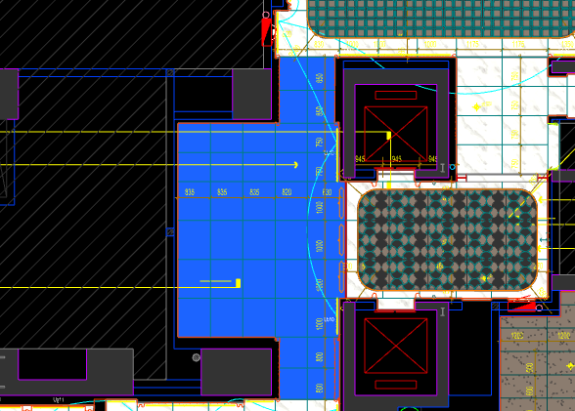
 | 地面工程
1 | 地面铺贴大理石ST-01 | 1.地面20mm大理石ST-01、铺贴、厚度及样式按物料书为准； 2.10mm厚石材专用粘结剂； 3.70mm厚DS-M15干混砂浆找平； 4.基层清理、石材六面防护、背面刷胶封闭,同色云石胶补缝； 5.含开槽、磨边、倒角、拼接等处理； 6.包含完成该项内容所有工作及费用并满足设计图纸、规范等要求； | m2 | 28.20 | 130.00 | 628.30 | 47.70 | 80.60 | 886.60 | 25,002.12 |  | 1.00 |  |  | 806.00 | 610.00 | 3.00% | 130.00 | 46.20 | 1.50 | 22729.20
2 | 地面石材晶面处理 | 1.石材结晶处理(结晶水及石材保养剂,中性清洁剂)； 2.包含完成该项内容所有工作及费用并满足设计图纸、规范等要求； | m2 | 28.20 | 40.00 | 15.00 | 0.80 | 5.58 | 61.38 | 1,730.92 |  | 1.00 |  |  | 55.80 | 15.00 | 0.00% | 40.00 | 0.50 | 0.30 | 1573.56
 | 墙柱面工程
1 | 墙面湿贴石材ST-05 | 1、墙面湿贴石材ST-05 2、8mm厚石材专用胶粘剂WC粘结层 3、界面剂拉毛处理 4、石材的开槽、磨边、倒角、粘接、形成所需之凹坑、抛光、六面防污防渗等一切处理费用均在主材费中考虑，不再另行计取 5、包含完成该项内容所有工作及费用并满足设计图纸、规范等要求 | m2 | 4.46 | 95.00 | 813.75 | 18.30 | 92.71 | 1019.76 | 4,546.09 |  | 1.00 |  |  | 927.05 | 775.00 | 5.00% | 95.00 | 16.80 | 1.50 | 4132.79
2 | 墙面干挂ST-05石材 | 1、墙面干挂ST-05石材 2、不锈钢背栓挂件安装，云石胶+AB胶固定 3、镀锌角钢钢架(高度超4m、完成面超150mm采用槽钢基层加固)，钢架防锈处理 4、膨胀螺栓固定预埋铁件(轻质砖墙体需要穿墙螺栓固定) 5、石材的开槽、磨边、倒角、粘接、形成所需之凹坑、抛光、六面防污防渗等一切处理费用均在主材费中考虑，不再另行计取 6、包含完成该项内容所有工作及费用并满足设计图纸、规范等要求 | m2 | 29.71 | 145.00 | 651.00 | 113.55 | 90.96 | 1000.51 | 29,721.15 |  | 1.00 |  |  | 909.55 | 620.00 | 5.00% | 145.00 | 111.75 | 1.80 | 27019.09
3 | 墙面干挂ST-05石材（波浪造型） | 1、墙面干挂ST-05石材（波浪造型） 2、不锈钢背栓挂件安装，云石胶+AB胶固定 3、镀锌角钢钢架(高度超4m、完成面超150mm采用槽钢基层加固)，钢架防锈处理 4、膨胀螺栓固定预埋铁件(轻质砖墙体需要穿墙螺栓固定) 5、石材的开槽、磨边、倒角、粘接、形成所需之凹坑、抛光、六面防污防渗等一切处理费用均在主材费中考虑，不再另行计取 6、包含完成该项内容所有工作及费用并满足设计图纸、规范等要求 | m2 | 13.64 | 145.00 | 813.75 | 113.55 | 107.23 | 1179.53 | 16,091.15 |  | 1.00 |  |  | 1072.30 | 775.00 | 5.00% | 145.00 | 111.75 | 1.80 | 14628.32
4 | 墙面干挂SF-06红砖 | 1、墙面干挂SF-06红砖(墙面刷黑处理) 2、30*30*3镀锌方通钢架，石材干挂胶固定 3、包含完成该项内容所有工作及费用并满足设计图纸、规范等要求 | m2 | 16.50 | 150.00 | 337.84 | 26.50 | 51.43 | 565.77 | 9,335.21 |  | 1.00 |  |  | 514.34 | 328.00 | 3.00% | 150.00 | 25.00 | 1.50 | 8486.61
5 | MT-01古铜不锈钢饰面 | 1、1.2mm厚 MT-01古铜不锈钢饰面，结构胶固定 2、9厘玻镁板基层 3、工程量以展开面积计算 4、包含完成该项内容所有工作及费用并满足设计图纸、规范等要求 | m2 | 0.41 | 110.00 | 454.50 | 55.20 | 61.97 | 681.67 | 277.30 |  | 1.00 |  |  | 619.70 | 450.00 | 1.00% | 110.00 | 54.00 | 1.20 | 252.09
6 | MT-01古铜不锈钢踢脚线（高20mm） | 1、1.2mm厚 MT-01古铜不锈钢踢脚线（高20mm，展开面为46mm），结构胶固定 2、9厘玻镁板基层 3、包含完成该项内容所有工作及费用并满足设计图纸、规范等要求 | m | 16.20 | 12.00 | 25.75 | 3.80 | 4.16 | 45.71 | 740.50 |  | 1.00 |  |  | 41.55 | 25.00 | 3.00% | 12.00 | 3.50 | 0.30 | 673.11
7 | MT-01古铜不锈钢线条（展开面为114mm） | 1、1.2mm厚 MT-01古铜不锈钢线条（展开面为114mm），结构胶固定 2、9厘玻镁板基层 3、包含完成该项内容所有工作及费用并满足设计图纸、规范等要求 | m | 16.20 | 22.00 | 58.20 | 6.30 | 8.65 | 95.14 | 1,541.27 |  | 1.00 |  |  | 86.50 | 56.50 | 3.00% | 22.00 | 6.00 | 0.30 | 1401.22
8 | MT-01古铜不锈钢顶部收口条（展开面为41mm） | 1、1.2mm厚 MT-01古铜不锈钢顶部收口条（展开面为41mm），结构胶固定 2、9厘玻镁板基层 3、包含完成该项内容所有工作及费用并满足设计图纸、规范等要求 | m | 16.20 | 12.00 | 23.43 | 3.80 | 3.92 | 43.16 | 699.19 |  | 1.00 |  |  | 39.23 | 22.75 | 3.00% | 12.00 | 3.50 | 0.30 | 635.57
 | 天花工程
1 | 造型石膏板吊顶 | 1.60系列轻钢主龙骨@900，60系列轻钢副龙骨@400，60系列横撑龙骨@600，08螺纹吊杆@900不上人天花吊顶（投影面计算） 2.玻镁板、双层9.5厚石膏板基层，含开孔、检修口、10*10凹槽等费用； 3.含除灯槽外的侧面高差及其连接件、吊件； 4.包含完成该项内容所有工作及费用并满足设计图纸、规范等要求； | m2 | 23.80 | 70.00 | 0.00 | 66.71 | 13.67 | 150.38 | 3,579.04 |  | 1.00 |  |  | 136.71 | 0.00 | 1.00% | 70.00 | 64.71 | 2.00 | 3253.72
2 | 透光膜天棚 | 1.透光膜天棚\施工时透气孔和穿线洞口\需加装防虫网防虫措施； 2.不锈钢压边； 3.包含完成该项内容所有工作及费用并满足设计图纸、规范等要求； | m2 | 4.40 | 80.00 | 232.30 | 37.30 | 34.96 | 384.56 | 1,692.06 |  | 1.00 |  |  | 349.60 | 230.00 | 1.00% | 80.00 | 37.00 | 0.30 | 1538.24
3 | 灯槽（100mm*200mm） | 1.灯槽（100mm*200mm）； 2.双层板：9mm玻镁板、9.5厚石膏板； 3.包含完成该项内容所有工作及费用并满足设计图纸、规范等要求； | m | 5.50 | 50.00 | 0.00 | 22.09 | 7.21 | 79.30 | 436.15 |  | 1.00 |  |  | 72.09 | 0.00 | 1.00% | 50.00 | 22.09 | 0.00 | 396.52
4 | 成品石膏线条 | 1.成品石膏线条（50mm*50mm）； 2.按图纸造型； 3.包含完成该项内容所有工作及费用并满足设计图纸、规范等要求； | m | 5.50 | 18.00 | 163.26 | 3.80 | 18.51 | 203.56 | 1,119.58 |  | 1.00 |  |  | 185.06 | 158.50 | 3.00% | 18.00 | 3.50 | 0.30 | 1017.80
5 | 条形空调风口（150mm） | 1.条形空调风口（150mm）； 2.风口周边阻燃板封边加固处理； 3.包含完成该项内容所有工作及费用并满足设计图纸、规范等要求； | m | 2.40 | 30.00 | 65.66 | 2.70 | 9.84 | 108.20 | 259.68 |  | 1.00 |  |  | 98.36 | 63.75 | 3.00% | 30.00 | 2.50 | 0.20 | 236.07
6 | 天花肌理无机涂料PT-01 | 1.天花肌理无机涂料PT-01； 2.刮腻子二遍磨平； 3.底漆1遍，面漆2遍； 4.包含完成该项内容所有工作及费用并满足设计图纸、规范等要求； | m2 | 29.85 | 45.00 | 85.50 | 7.30 | 13.78 | 151.58 | 4,524.66 |  | 1.00 |  |  | 137.80 | 85.50 | 0.00% | 45.00 | 6.50 | 0.80 | 4113.33
 | 门窗、家具工程
1 | 电动移门(DR02) | 1、门扇：GL-01超白钢化玻璃 2、门套：1.2mm厚 MT-01古铜不锈钢饰面 3、定制成品套装门制安 4、含电动移门电机(门机安装背梁)等五金配件 5、包含完成该项内容所有工作及费用并满足设计图纸、规范等要求 | m2 | 4.23 | 200.00 | 4300.00 | 96.78 | 459.68 | 5056.46 | 21,388.83 |  | 1.00 |  |  | 4596.78 | 4300.00 | 0.00% | 200.00 | 80.65 | 16.13 | 19444.38
2 | 装饰屏风（800mm*100mm*3200mm） | 1.装饰屏风（800mm*100mm*3200mm）； 2.包括但不限于制作安装、钢结构骨架、阻燃板基层、WD-02木饰面、1.2mm厚 MT-01古铜不锈钢、MT-04手敲铜不锈钢； 3.包含完成该项内容所有工作及费用并满足设计图纸、规范等要求 | m2 | 7.68 | 55.00 | 2325.00 | 16.50 | 239.65 | 2636.15 | 20,245.63 |  | 1.00 |  |  | 2396.50 | 2325.00 | 0.00% | 55.00 | 15.00 | 1.50 | 18405.12
四 | 一层电梯厅（DT3） |  |  |  |  |  |  |  |  |  |  |  |  | 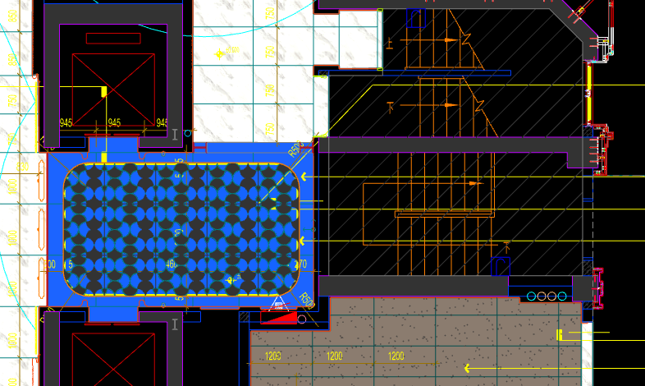
 | 地面工程
1 | 地面铺贴大理石ST-01 | 1.地面20mm大理石ST-01、铺贴、厚度及样式按物料书为准； 2.10mm厚石材专用粘结剂； 3.70mm厚DS-M15干混砂浆找平； 4.基层清理、石材六面防护、背面刷胶封闭,同色云石胶补缝； 5.含开槽、磨边、倒角、拼接等处理； 6.包含完成该项内容所有工作及费用并满足设计图纸、规范等要求； | m2 | 4.86 | 130.00 | 628.30 | 47.70 | 80.60 | 886.60 | 4,308.88 |  | 1.00 |  |  | 806.00 | 610.00 | 3.00% | 130.00 | 46.20 | 1.50 | 3917.16
2 | 地面铺贴大理石ST-01.02拼花 | 1.地面20mm大理石拼花、参考3F-DF-01样式、ST-01、ST-02按物料书为准； 2.10mm厚石材专用粘结剂； 3.70mm厚DS-M15干混砂浆找平； 4.基层清理、石材六面防护、背面刷胶封闭,同色云石胶补缝； 5.含开槽、磨边、倒角、拼接等处理； 6.包含完成该项内容所有工作及费用并满足设计图纸、规范等要求； | m2 | 11.36 | 130.00 | 854.90 | 47.70 | 103.26 | 1135.86 | 12,903.37 |  | 1.00 |  |  | 1032.60 | 830.00 | 3.00% | 130.00 | 46.20 | 1.50 | 11730.34
3 | 实心铜条5mm宽 | 1.实心铜条5mm宽； 2.包含完成该项内容所有工作及费用并满足设计图纸、规范等要求； | m | 13.36 | 12.00 | 19.57 | 0.50 | 3.21 | 35.28 | 471.34 |  | 1.00 |  |  | 32.07 | 19.00 | 3.00% | 12.00 | 0.30 | 0.20 | 428.46
4 | 地面石材晶面处理 | 1.石材结晶处理(结晶水及石材保养剂,中性清洁剂)； 2.包含完成该项内容所有工作及费用并满足设计图纸、规范等要求； | m2 | 16.22 | 40.00 | 15.00 | 0.80 | 5.58 | 61.38 | 995.58 |  | 1.00 |  |  | 55.80 | 15.00 | 0.00% | 40.00 | 0.50 | 0.30 | 905.08
 | 墙柱面工程
1 | 墙面湿贴石材ST-05 | 1、墙面湿贴石材ST-05 2、8mm厚石材专用胶粘剂WC粘结层 3、界面剂拉毛处理 4、石材的开槽、磨边、倒角、粘接、形成所需之凹坑、抛光、六面防污防渗等一切处理费用均在主材费中考虑，不再另行计取 5、包含完成该项内容所有工作及费用并满足设计图纸、规范等要求 | m2 | 4.77 | 95.00 | 813.75 | 18.30 | 92.71 | 1019.76 | 4,866.29 |  | 1.00 |  |  | 927.05 | 775.00 | 5.00% | 95.00 | 16.80 | 1.50 | 4423.88
2 | 墙面干挂ST-05石材 | 1、墙面干挂ST-05石材 2、不锈钢背栓挂件安装，云石胶+AB胶固定 3、镀锌角钢钢架(高度超4m、完成面超150mm采用槽钢基层加固)，钢架防锈处理 4、膨胀螺栓固定预埋铁件(轻质砖墙体需要穿墙螺栓固定) 5、石材的开槽、磨边、倒角、粘接、形成所需之凹坑、抛光、六面防污防渗等一切处理费用均在主材费中考虑，不再另行计取 6、包含完成该项内容所有工作及费用并满足设计图纸、规范等要求 | m2 | 25.17 | 145.00 | 651.00 | 113.55 | 90.96 | 1000.51 | 25,185.84 |  | 1.00 |  |  | 909.55 | 620.00 | 5.00% | 145.00 | 111.75 | 1.80 | 22896.10
3 | 电梯不锈钢门套 | 1、1.2mm厚 MT-01古铜不锈钢门套，结构胶固定 2、9厘玻镁板基层 3、工程量以展开面积计算 4、包含完成该项内容所有工作及费用并满足设计图纸、规范等要求 | m2 | 3.55 | 110.00 | 454.50 | 55.20 | 61.97 | 681.67 | 2,421.29 |  | 1.00 |  |  | 619.70 | 450.00 | 1.00% | 110.00 | 54.00 | 1.20 | 2201.17
4 | 电梯不锈钢门头 | 1、1.2mm厚 MT-01古铜不锈钢门头，结构胶固定 2、12mm阻燃板，轻钢副龙骨@400 3、电梯门顶内置亚克力，内部面层刮白处理 4、工程量以展开面积计算 5、包含完成该项内容所有工作及费用并满足设计图纸、规范等要求 | m2 | 1.84 | 110.00 | 454.50 | 55.20 | 61.97 | 681.67 | 1,255.02 |  | 1.00 |  |  | 619.70 | 450.00 | 1.00% | 110.00 | 54.00 | 1.20 | 1140.93
5 | MT-01古铜不锈钢饰面（电梯按钮处） | 1、1.2mm厚 MT-01古铜不锈钢饰面 2、12mm阻燃板基层，轻钢副龙骨@400 3、工程量以展开面积计算 4、包含完成该项内容所有工作及费用并满足设计图纸、规范等要求 | m2 | 0.25 | 110.00 | 454.50 | 55.20 | 61.97 | 681.67 | 171.78 |  | 1.00 |  |  | 619.70 | 450.00 | 1.00% | 110.00 | 54.00 | 1.20 | 156.16
6 | MT-01古铜不锈钢踢脚线（高20mm） | 1、1.2mm厚 MT-01古铜不锈钢踢脚线（高20mm，展开面为46mm），结构胶固定 2、9厘玻镁板基层 3、包含完成该项内容所有工作及费用并满足设计图纸、规范等要求 | m | 10.30 | 12.00 | 25.75 | 3.80 | 4.16 | 45.71 | 470.72 |  | 1.00 |  |  | 41.55 | 25.00 | 3.00% | 12.00 | 3.50 | 0.30 | 427.88
7 | MT-01古铜不锈钢线条（展开面为54mm） | 1、1.2mm厚 MT-01古铜不锈钢线条（展开面为54mm），结构胶固定 2、9厘玻镁板基层 3、包含完成该项内容所有工作及费用并满足设计图纸、规范等要求 | m | 0.34 | 12.00 | 30.39 | 3.80 | 4.62 | 50.80 | 17.27 |  | 1.00 |  |  | 46.19 | 29.50 | 3.00% | 12.00 | 3.50 | 0.30 | 15.70
8 | MT-01古铜不锈钢线条（展开面为114mm） | 1、1.2mm厚 MT-01古铜不锈钢线条（展开面为114mm），结构胶固定 2、9厘玻镁板基层 3、包含完成该项内容所有工作及费用并满足设计图纸、规范等要求 | m | 9.96 | 22.00 | 58.20 | 6.30 | 8.65 | 95.14 | 947.40 |  | 1.00 |  |  | 86.50 | 56.50 | 3.00% | 22.00 | 6.00 | 0.30 | 861.32
9 | MT-01古铜不锈钢顶部收口条（展开面为41mm） | 1、1.2mm厚 MT-01古铜不锈钢顶部收口条（展开面为41mm），结构胶固定 2、9厘玻镁板基层 3、包含完成该项内容所有工作及费用并满足设计图纸、规范等要求 | m | 10.30 | 12.00 | 23.43 | 3.80 | 3.92 | 43.16 | 444.46 |  | 1.00 |  |  | 39.23 | 22.75 | 3.00% | 12.00 | 3.50 | 0.30 | 404.02
 | 天花工程
1 | 造型石膏板吊顶 | 1.60系列轻钢主龙骨@900，60系列轻钢副龙骨@400，60系列横撑龙骨@600，08螺纹吊杆@900不上人天花吊顶（投影面计算） 2.玻镁板、双层9.5厚石膏板基层，含开孔、检修口、10*10凹槽等费用； 3.含除灯槽外的侧面高差及其连接件、吊件； 4.包含完成该项内容所有工作及费用并满足设计图纸、规范等要求； | m2 | 16.22 | 70.00 | 0.00 | 66.71 | 13.67 | 150.38 | 2,439.16 |  | 1.00 |  |  | 136.71 | 0.00 | 1.00% | 70.00 | 64.71 | 2.00 | 2217.45
2 | 灯槽（100mm*200mm） | 1.灯槽（100mm*200mm）； 2.双层板：9mm玻镁板、9.5厚石膏板； 3.包含完成该项内容所有工作及费用并满足设计图纸、规范等要求； | m | 13.55 | 50.00 | 0.00 | 22.09 | 7.21 | 79.30 | 1,074.52 |  | 1.00 |  |  | 72.09 | 0.00 | 1.00% | 50.00 | 22.09 | 0.00 | 976.88
3 | 成品石膏线条 | 1.成品石膏线条（50mm*50mm）； 2.按图纸造型； 3.包含完成该项内容所有工作及费用并满足设计图纸、规范等要求； | m | 13.55 | 18.00 | 163.26 | 3.80 | 18.51 | 203.56 | 2,758.24 |  | 1.00 |  |  | 185.06 | 158.50 | 3.00% | 18.00 | 3.50 | 0.30 | 2507.50
4 | 条形空调风口（150mm） | 1.条形空调风口（150mm）； 2.风口周边阻燃板封边加固处理； 3.包含完成该项内容所有工作及费用并满足设计图纸、规范等要求； | m | 2.40 | 30.00 | 65.66 | 2.70 | 9.84 | 108.20 | 259.68 |  | 1.00 |  |  | 98.36 | 63.75 | 3.00% | 30.00 | 2.50 | 0.20 | 236.07
5 | 天花肌理无机涂料PT-01 | 1.天花肌理无机涂料PT-01； 2.刮腻子二遍磨平； 3.底漆1遍，面漆2遍； 4.包含完成该项内容所有工作及费用并满足设计图纸、规范等要求； | m2 | 20.29 | 45.00 | 85.50 | 7.30 | 13.78 | 151.58 | 3,074.80 |  | 1.00 |  |  | 137.80 | 85.50 | 0.00% | 45.00 | 6.50 | 0.80 | 2795.27
 | 门窗、家具工程
1 | 水井暗门(不含面层) | 1、40x40x5mm热镀锌方管骨架、背封铝塑板 2、含天地轴、门吸等五金配件 3、包含完成该项内容所有工作及费用并满足设计图纸、规范等要求 | m2 | 2.25 | 165.00 | 85.00 | 355.17 | 60.52 | 665.69 | 1,497.80 |  | 1.00 |  |  | 605.17 | 85.00 | 0.00% | 165.00 | 353.67 | 1.50 | 1361.64
2 | 消防栓暗门(不含面层) | 1、40x40x5mm热镀锌方管骨架、背封铝塑板 2、含天地轴、门吸等五金配件 3、包含完成该项内容所有工作及费用并满足设计图纸、规范等要求 | m2 | 2.10 | 165.00 | 85.00 | 355.17 | 60.52 | 665.69 | 1,397.95 |  | 1.00 |  |  | 605.17 | 85.00 | 0.00% | 165.00 | 353.67 | 1.50 | 1270.87
3 | 电梯厅门（参DR01） | 1、门扇：1.2mm厚 MT-01古铜不锈钢饰面、GL-01超白钢化玻璃、ST-08石材、L40*40*4镀锌角钢骨架 2、门套：1.2mm厚 MT-01古铜不锈钢饰面 3、定制成品套装门制安 4、含电机、暗铰链、地弹簧等五金配件 5、包含完成该项内容所有工作及费用并满足设计图纸、规范等要求 | m2 | 5.52 | 145.00 | 1650.00 | 31.50 | 182.65 | 2009.15 | 11,090.51 |  | 1.00 |  |  | 1826.50 | 1650.00 | 0.00% | 145.00 | 30.00 | 1.50 | 10082.28
4 | 固定玻璃隔断 | 1、GL-01超白钢化玻璃饰面 2、1.2mm厚 MT-01古铜不锈钢饰面边框 3、包含完成该项内容所有工作及费用并满足设计图纸、规范等要求 | m2 | 1.53 | 110.00 | 419.15 | 68.50 | 59.77 | 657.42 | 1,005.85 |  | 1.00 |  |  | 597.65 | 415.00 | 1.00% | 110.00 | 65.00 | 3.50 | 914.40
五 | 一层储物间 |  |  |  |  |  |  |  |  |  |  |  |  | 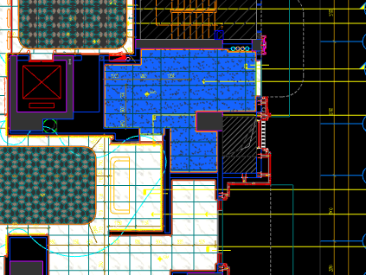
 | 地面工程
1 | 地面铺贴大理石ST-01 | 1.地面20mm大理石ST-01、铺贴、厚度及样式按物料书为准； 2.10mm厚石材专用粘结剂； 3.70mm厚DS-M15干混砂浆找平； 4.基层清理、石材六面防护、背面刷胶封闭,同色云石胶补缝； 5.含开槽、磨边、倒角、拼接等处理； 6.包含完成该项内容所有工作及费用并满足设计图纸、规范等要求； | m2 | 0.35 | 130.00 | 628.30 | 47.70 | 80.60 | 886.60 | 310.31 |  | 1.00 |  |  | 806.00 | 610.00 | 3.00% | 130.00 | 46.20 | 1.50 | 282.10
2 | 地面地砖 CT-06 | 1.地面花砖CT-06； 2.10mm厚专用粘结剂； 3.80mm厚DS-M15干混砂浆找平； 4.基层清理； 5.含切边、倒角、拼接等处理； 6.包含完成该项内容所有工作及费用并满足设计图纸、规范等要求； | m2 | 22.55 | 77.00 | 56.65 | 50.60 | 18.43 | 202.68 | 4,570.43 |  | 1.00 |  |  | 184.25 | 55.00 | 3.00% | 77.00 | 50.10 | 0.50 | 4154.84
3 | 地面石材晶面处理 | 1.石材结晶处理(结晶水及石材保养剂,中性清洁剂)； 2.包含完成该项内容所有工作及费用并满足设计图纸、规范等要求； | m2 | 0.35 | 40.00 | 15.00 | 0.80 | 5.58 | 61.38 | 21.48 |  | 1.00 |  |  | 55.80 | 15.00 | 0.00% | 40.00 | 0.50 | 0.30 | 19.53
 | 墙柱面工程
1 | 墙面PT-02白色防水无机涂料 | 1、墙面PT-02白色防水无机涂料(底漆1遍，面漆2遍) 2、刮白胶腻子找平二遍，打磨 3、阴、阳角护角收边 4、双层9.5mm纸面石膏板 5、轻钢龙骨基层找平 6、包含完成该项内容所有工作及费用并满足设计图纸、规范等要求 | m2 | 70.39 | 91.50 | 5.56 | 56.80 | 15.39 | 169.24 | 11,912.13 |  | 1.00 |  |  | 153.85 | 5.50 | 1.00% | 91.50 | 56.00 | 0.80 | 10829.03
2 | 设备间不锈钢门套 | 1、1.2mm厚 MT-01古铜不锈钢门套，结构胶固定 2、9厘玻镁板基层 3、工程量以展开面积计算 4、包含完成该项内容所有工作及费用并满足设计图纸、规范等要求 | m2 | 2.27 | 110.00 | 454.50 | 55.20 | 61.97 | 681.67 | 1,550.12 |  | 1.00 |  |  | 619.70 | 450.00 | 1.00% | 110.00 | 54.00 | 1.20 | 1409.20
3 | 50mm CT-06瓷砖踢脚 | 1、50mm CT-06瓷砖踢脚,瓷砖填缝剂处理 2、背覆胶处理 3、C1T等级抗滑移水泥基胶粘剂 4、界面剂拉毛处理 5、包含完成该项内容所有工作及费用并满足设计图纸、规范等要求 | m2 | 1.18 | 120.00 | 110.25 | 17.00 | 24.73 | 271.98 | 319.85 |  | 1.00 |  |  | 247.25 | 105.00 | 5.00% | 120.00 | 16.50 | 0.50 | 290.77
 | 天花工程
1 | 造型石膏板吊顶 | 1.60系列轻钢主龙骨@900，60系列轻钢副龙骨@400，60系列横撑龙骨@600，08螺纹吊杆@900不上人天花吊顶（投影面计算） 2.玻镁板、双层9.5厚石膏板基层，含开孔、检修口、10*10凹槽等费用； 3.含除灯槽外的侧面高差及其连接件、吊件； 4.包含完成该项内容所有工作及费用并满足设计图纸、规范等要求； | m2 | 22.55 | 70.00 | 0.00 | 66.71 | 13.67 | 150.38 | 3,391.07 |  | 1.00 |  |  | 136.71 | 0.00 | 1.00% | 70.00 | 64.71 | 2.00 | 3082.83
2 | 天花白色防水无机涂料PT-02 | 1.天花白色防水无机涂料PT-02； 2.刮腻子二遍磨平； 3.底漆1遍，面漆2遍； 4.包含完成该项内容所有工作及费用并满足设计图纸、规范等要求； | m2 | 13.55 | 28.50 | 5.50 | 6.80 | 4.08 | 44.88 | 608.12 |  | 1.00 |  |  | 40.80 | 5.50 | 0.00% | 28.50 | 6.50 | 0.30 | 552.84
3 | 条形空调风口（150mm） | 1.条形空调风口（150mm）； 2.风口周边阻燃板封边加固处理； 3.包含完成该项内容所有工作及费用并满足设计图纸、规范等要求； | m | 2.40 | 30.00 | 65.66 | 2.70 | 9.84 | 108.20 | 259.68 |  | 1.00 |  |  | 98.36 | 63.75 | 3.00% | 30.00 | 2.50 | 0.20 | 236.07
 | 门窗、家具工程
1 | 转轴门(DR03) | 1、正门扇：1.2mm厚 MT-01古铜不锈钢、ST-05石材、不锈钢干挂件、镀锌扁通钢架 2、反门扇：WD-04木饰面、12mm玻镁板 3、定制成品套装门制安 4、含转轴、暗藏闭门器、门把手等五金配件 5、包含完成该项内容所有工作及费用并满足设计图纸、规范等要求 | m2 | 3.00 | 145.00 | 1750.00 | 31.50 | 192.65 | 2119.15 | 6,357.45 |  | 1.00 |  |  | 1926.50 | 1750.00 | 0.00% | 145.00 | 30.00 | 1.50 | 5779.50
六 | 一层入户大堂(下） |  |  |  |  |  |  |  |  |  |  |  |  | 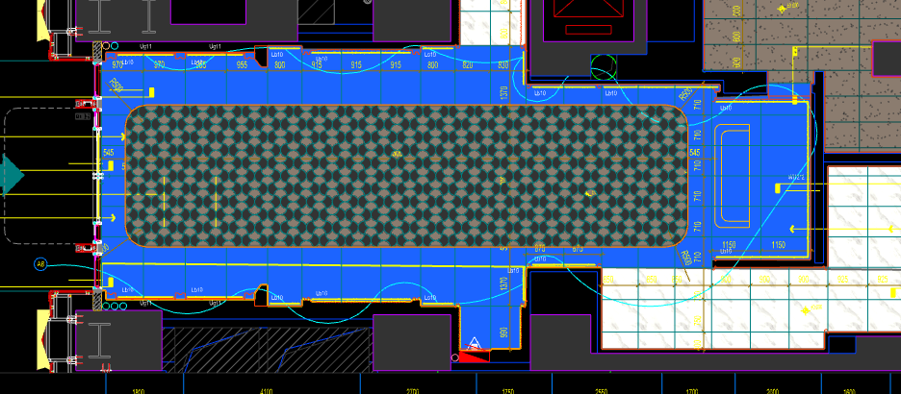
 | 地面工程
1 | 地面铺贴大理石ST-01 | 1.地面20mm大理石ST-01、铺贴、厚度及样式按物料书为准； 2.10mm厚石材专用粘结剂； 3.70mm厚DS-M15干混砂浆找平； 4.基层清理、石材六面防护、背面刷胶封闭,同色云石胶补缝； 5.含开槽、磨边、倒角、拼接等处理； 6.包含完成该项内容所有工作及费用并满足设计图纸、规范等要求； | m2 | 43.66 | 130.00 | 628.30 | 47.70 | 80.60 | 886.60 | 38,708.96 |  | 1.00 |  |  | 806.00 | 610.00 | 3.00% | 130.00 | 46.20 | 1.50 | 35189.96
2 | 地面铺贴大理石ST-01.02拼花 | 1.地面20mm大理石拼花、参考3F-DF-01样式、ST-01、ST-02按物料书为准； 2.10mm厚石材专用粘结剂； 3.70mm厚DS-M15干混砂浆找平； 4.基层清理、石材六面防护、背面刷胶封闭,同色云石胶补缝； 5.含开槽、磨边、倒角、拼接等处理； 6.包含完成该项内容所有工作及费用并满足设计图纸、规范等要求； | m2 | 42.04 | 130.00 | 854.90 | 47.70 | 103.26 | 1135.86 | 47,751.55 |  | 1.00 |  |  | 1032.60 | 830.00 | 3.00% | 130.00 | 46.20 | 1.50 | 43410.50
3 | 实心铜条5mm宽 | 1.实心铜条5mm宽； 2.包含完成该项内容所有工作及费用并满足设计图纸、规范等要求； | m | 31.67 | 12.00 | 19.57 | 0.50 | 3.21 | 35.28 | 1,117.32 |  | 1.00 |  |  | 32.07 | 19.00 | 3.00% | 12.00 | 0.30 | 0.20 | 1015.66
4 | 地面石材晶面处理 | 1.石材结晶处理(结晶水及石材保养剂,中性清洁剂)； 2.包含完成该项内容所有工作及费用并满足设计图纸、规范等要求； | m2 | 85.70 | 40.00 | 15.00 | 0.80 | 5.58 | 61.38 | 5,260.27 |  | 1.00 |  |  | 55.80 | 15.00 | 0.00% | 40.00 | 0.50 | 0.30 | 4782.06
 | 墙柱面工程
1 | 墙面湿贴石材ST-05 | 1、墙面湿贴石材ST-05 2、8mm厚石材专用胶粘剂WC粘结层 3、界面剂拉毛处理 4、石材的开槽、磨边、倒角、粘接、形成所需之凹坑、抛光、六面防污防渗等一切处理费用均在主材费中考虑，不再另行计取 5、包含完成该项内容所有工作及费用并满足设计图纸、规范等要求 | m2 | 21.42 | 95.00 | 813.75 | 18.30 | 92.71 | 1019.76 | 21,844.28 |  | 1.00 |  |  | 927.05 | 775.00 | 5.00% | 95.00 | 16.80 | 1.50 | 19858.34
2 | 墙面干挂ST-05石材 | 1、墙面干挂ST-05石材 2、不锈钢背栓挂件安装，云石胶+AB胶固定 3、镀锌角钢钢架(高度超4m、完成面超150mm采用槽钢基层加固)，钢架防锈处理 4、膨胀螺栓固定预埋铁件(轻质砖墙体需要穿墙螺栓固定) 5、石材的开槽、磨边、倒角、粘接、形成所需之凹坑、抛光、六面防污防渗等一切处理费用均在主材费中考虑，不再另行计取 6、包含完成该项内容所有工作及费用并满足设计图纸、规范等要求 | m2 | 128.31 | 145.00 | 651.00 | 113.55 | 90.96 | 1000.51 | 128,375.44 |  | 1.00 |  |  | 909.55 | 620.00 | 5.00% | 145.00 | 111.75 | 1.80 | 116704.36
3 | 墙面干挂ST-05石材（波浪造型） | 1、墙面干挂ST-05石材（波浪造型） 2、不锈钢背栓挂件安装，云石胶+AB胶固定 3、镀锌角钢钢架(高度超4m、完成面超150mm采用槽钢基层加固)，钢架防锈处理 4、膨胀螺栓固定预埋铁件(轻质砖墙体需要穿墙螺栓固定) 5、石材的开槽、磨边、倒角、粘接、形成所需之凹坑、抛光、六面防污防渗等一切处理费用均在主材费中考虑，不再另行计取 6、包含完成该项内容所有工作及费用并满足设计图纸、规范等要求 | m2 | 13.98 | 145.00 | 813.75 | 113.55 | 107.23 | 1179.53 | 16,485.11 |  | 1.00 |  |  | 1072.30 | 775.00 | 5.00% | 145.00 | 111.75 | 1.80 | 14986.46
4 | 墙面SP-01手绘壁画 | 1、墙面SP-01手绘壁画 2、12mm阻燃板、9mm纸面石膏板、轻钢龙骨构件 3、包含完成该项内容所有工作及费用并满足设计图纸、规范等要求 | m2 | 28.76 | 350.00 | 1950.00 | 60.50 | 236.05 | 2596.55 | 74,676.26 |  | 1.00 |  |  | 2360.50 | 1950.00 |  | 350.00 | 50.00 | 10.50 | 67887.51
5 | MT-01古铜不锈钢饰面 | 1、1.2mm厚 MT-01古铜不锈钢饰面，结构胶固定 2、9厘玻镁板基层 3、包含完成该项内容所有工作及费用并满足设计图纸、规范等要求 | m2 | 30.64 | 110.00 | 454.50 | 55.20 | 61.97 | 681.67 | 20,889.50 |  | 1.00 |  |  | 619.70 | 450.00 | 1.00% | 110.00 | 54.00 | 1.20 | 18990.46
6 | MT-01古铜不锈钢踢脚线（高20mm） | 1、1.2mm厚 MT-01古铜不锈钢踢脚线（高20mm，展开面为46mm），结构胶固定 2、9厘玻镁板基层 3、包含完成该项内容所有工作及费用并满足设计图纸、规范等要求 | m | 41.60 | 12.00 | 25.75 | 3.80 | 4.16 | 45.71 | 1,901.49 |  | 1.00 |  |  | 41.55 | 25.00 | 3.00% | 12.00 | 3.50 | 0.30 | 1728.44
7 | MT-01古铜不锈钢线条（展开面为114mm） | 1、1.2mm厚 MT-01古铜不锈钢线条（展开面为114mm），结构胶固定 2、9厘玻镁板基层 3、包含完成该项内容所有工作及费用并满足设计图纸、规范等要求 | m | 31.56 | 22.00 | 58.20 | 6.30 | 8.65 | 95.14 | 3,002.14 |  | 1.00 |  |  | 86.50 | 56.50 | 3.00% | 22.00 | 6.00 | 0.30 | 2729.35
8 | MT-01古铜不锈钢顶部收口条（展开面为41mm） | 1、1.2mm厚 MT-01古铜不锈钢顶部收口条（展开面为41mm），结构胶固定 2、9厘玻镁板基层 3、包含完成该项内容所有工作及费用并满足设计图纸、规范等要求 | m | 41.60 | 12.00 | 23.43 | 3.80 | 3.92 | 43.16 | 1,795.41 |  | 1.00 |  |  | 39.23 | 22.75 | 3.00% | 12.00 | 3.50 | 0.30 | 1632.03
 | 天花工程
1 | 造型石膏板吊顶 | 1.60系列轻钢主龙骨@900，60系列轻钢副龙骨@400，60系列横撑龙骨@600，08螺纹吊杆@900不上人天花吊顶（投影面计算） 2.玻镁板、双层9.5厚石膏板基层，含开孔、检修口、10*10凹槽等费用； 3.含除灯槽外的侧面高差及其连接件、吊件； 4.包含完成该项内容所有工作及费用并满足设计图纸、规范等要求； | m2 | 63.50 | 70.00 | 0.00 | 66.71 | 13.67 | 150.38 | 9,549.13 |  | 1.00 |  |  | 136.71 | 0.00 | 1.00% | 70.00 | 64.71 | 2.00 | 8681.15
2 | 造型石膏板吊顶（标高7.15m) | 1.60系列轻钢主龙骨@900，60系列轻钢副龙骨@400，60系列横撑龙骨@600，08螺纹吊杆@900不上人天花吊顶（标高7.15m 投影面计算） 2.玻镁板、双层9.5厚石膏板基层，含开孔、检修口、10*10凹槽等费用； 3.含除灯槽外的侧面高差及其连接件、吊件； 4.包含完成该项内容所有工作及费用并满足设计图纸、规范等要求； | m2 | 22.20 | 150.00 | 0.00 | 66.71 | 21.67 | 238.38 | 5,292.04 |  | 1.00 |  |  | 216.71 | 0.00 | 1.00% | 150.00 | 64.71 | 2.00 | 4810.98
3 | 灯槽（100mm*200mm） | 1.灯槽（100mm*200mm）； 2.双层板：9mm玻镁板、9.5厚石膏板； 3.包含完成该项内容所有工作及费用并满足设计图纸、规范等要求； | m | 25.18 | 50.00 | 0.00 | 22.09 | 7.21 | 79.30 | 1,996.77 |  | 1.00 |  |  | 72.09 | 0.00 | 1.00% | 50.00 | 22.09 | 0.00 | 1815.33
4 | 成品石膏线条 | 1.成品石膏线条（50mm*50mm）； 2.按图纸造型； 3.包含完成该项内容所有工作及费用并满足设计图纸、规范等要求； | m | 25.18 | 18.00 | 163.26 | 3.80 | 18.51 | 203.56 | 5,125.64 |  | 1.00 |  |  | 185.06 | 158.50 | 3.00% | 18.00 | 3.50 | 0.30 | 4659.68
5 | 条形空调风口（150mm） | 1.条形空调风口（150mm）； 2.风口周边阻燃板封边加固处理； 3.包含完成该项内容所有工作及费用并满足设计图纸、规范等要求； | m | 7.20 | 30.00 | 65.66 | 2.70 | 9.84 | 108.20 | 779.04 |  | 1.00 |  |  | 98.36 | 63.75 | 3.00% | 30.00 | 2.50 | 0.20 | 708.21
6 | 天花肌理无机涂料PT-01 | 1.天花肌理无机涂料PT-01； 2.刮腻子二遍磨平； 3.底漆1遍，面漆2遍； 4.包含完成该项内容所有工作及费用并满足设计图纸、规范等要求； | m2 | 93.25 | 45.00 | 85.50 | 7.30 | 13.78 | 151.58 | 14,135.44 |  | 1.00 |  |  | 137.80 | 85.50 | 0.00% | 45.00 | 6.50 | 0.80 | 12850.40
 | 门窗、家具工程
1 | 服务台 | 1、服务台（2400mm*800mm*1000mm） 2.包括但不限于制作安装、钢结构骨架、石材及石材防污处理、9mm阻燃板基层、ST-07石材台面、1.2mm厚 MT-01古铜不锈钢饰面、SF-05贝母漆、WD-04木饰面； 3.含拉手、抽屉、含相应的线孔洞开设； 4.包含完成该项内容所有工作及费用并满足设计图纸、规范等要求； | 套 | 1.00 | 1920.00 | 8872.00 | 396.00 | 1118.80 | 12306.80 | 12,306.80 |  | 1.00 |  |  | 11188.00 | 8872.00 | 0.00% | 1920.00 | 360.00 | 36.00 | 11188.00
2 | 消防栓暗门(不含面层) | 1、40x40x5mm热镀锌方管骨架、背封铝塑板 2、含天地轴、门吸等五金配件 3、包含完成该项内容所有工作及费用并满足设计图纸、规范等要求 | m2 | 2.15 | 165.00 | 85.00 | 355.17 | 60.52 | 665.69 | 1,427.91 |  | 1.00 |  |  | 605.17 | 85.00 | 0.00% | 165.00 | 353.67 | 1.50 | 1298.10
七 | 一层过厅通小区 |  |  |  |  |  |  |  |  |  |  |  |  | 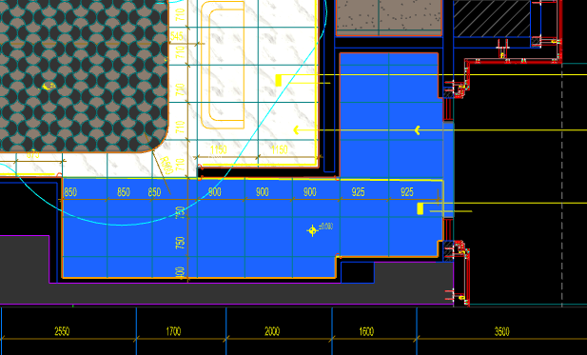
 | 地面工程
1 | 地面铺贴大理石ST-01 | 1.地面20mm大理石ST-01、铺贴、厚度及样式按物料书为准； 2.10mm厚石材专用粘结剂； 3.70mm厚DS-M15干混砂浆找平； 4.基层清理、石材六面防护、背面刷胶封闭,同色云石胶补缝； 5.含开槽、磨边、倒角、拼接等处理； 6.包含完成该项内容所有工作及费用并满足设计图纸、规范等要求； | m2 | 17.64 | 130.00 | 628.30 | 47.70 | 80.60 | 886.60 | 15,639.62 |  | 1.00 |  |  | 806.00 | 610.00 | 3.00% | 130.00 | 46.20 | 1.50 | 14217.84
2 | 地面石材晶面处理 | 1.石材结晶处理(结晶水及石材保养剂,中性清洁剂)； 2.包含完成该项内容所有工作及费用并满足设计图纸、规范等要求； | m2 | 17.64 | 40.00 | 15.00 | 0.80 | 5.58 | 61.38 | 1,082.74 |  | 1.00 |  |  | 55.80 | 15.00 | 0.00% | 40.00 | 0.50 | 0.30 | 984.31
 | 墙柱面工程
1 | 墙面湿贴石材ST-05 | 1、墙面湿贴石材ST-05 2、8mm厚石材专用胶粘剂WC粘结层 3、界面剂拉毛处理 4、石材的开槽、磨边、倒角、粘接、形成所需之凹坑、抛光、六面防污防渗等一切处理费用均在主材费中考虑，不再另行计取 5、包含完成该项内容所有工作及费用并满足设计图纸、规范等要求 | m2 | 8.61 | 95.00 | 813.75 | 18.30 | 92.71 | 1019.76 | 8,781.15 |  | 1.00 |  |  | 927.05 | 775.00 | 5.00% | 95.00 | 16.80 | 1.50 | 7982.83
2 | 墙面干挂ST-05石材 | 1、墙面干挂ST-05石材 2、不锈钢背栓挂件安装，云石胶+AB胶固定 3、镀锌角钢钢架(高度超4m、完成面超150mm采用槽钢基层加固)，钢架防锈处理 4、膨胀螺栓固定预埋铁件(轻质砖墙体需要穿墙螺栓固定) 5、石材的开槽、磨边、倒角、粘接、形成所需之凹坑、抛光、六面防污防渗等一切处理费用均在主材费中考虑，不再另行计取 6、包含完成该项内容所有工作及费用并满足设计图纸、规范等要求 | m2 | 36.35 | 145.00 | 651.00 | 113.55 | 90.96 | 1000.51 | 36,369.54 |  | 1.00 |  |  | 909.55 | 620.00 | 5.00% | 145.00 | 111.75 | 1.80 | 33063.05
3 | MT-01古铜不锈钢踢脚线（高20mm） | 1、1.2mm厚 MT-01古铜不锈钢踢脚线（高20mm，展开面为46mm），结构胶固定 2、9厘玻镁板基层 3、包含完成该项内容所有工作及费用并满足设计图纸、规范等要求 | m | 15.27 | 12.00 | 25.75 | 3.80 | 4.16 | 45.71 | 698.08 |  | 1.00 |  |  | 41.55 | 25.00 | 3.00% | 12.00 | 3.50 | 0.30 | 634.55
4 | MT-01古铜不锈钢线条（展开面为114mm） | 1、1.2mm厚 MT-01古铜不锈钢线条（展开面为114mm），结构胶固定 2、9厘玻镁板基层 3、包含完成该项内容所有工作及费用并满足设计图纸、规范等要求 | m | 15.27 | 22.00 | 58.20 | 6.30 | 8.65 | 95.14 | 1,452.98 |  | 1.00 |  |  | 86.50 | 56.50 | 3.00% | 22.00 | 6.00 | 0.30 | 1320.95
5 | MT-01古铜不锈钢顶部收口条（展开面为41mm） | 1、1.2mm厚 MT-01古铜不锈钢顶部收口条（展开面为41mm），结构胶固定 2、9厘玻镁板基层 3、包含完成该项内容所有工作及费用并满足设计图纸、规范等要求 | m | 15.27 | 12.00 | 23.43 | 3.80 | 3.92 | 43.16 | 659.14 |  | 1.00 |  |  | 39.23 | 22.75 | 3.00% | 12.00 | 3.50 | 0.30 | 599.16
 | 天花工程
1 | 造型石膏板吊顶 | 1.60系列轻钢主龙骨@900，60系列轻钢副龙骨@400，60系列横撑龙骨@600，08螺纹吊杆@900不上人天花吊顶（投影面计算） 2.玻镁板、双层9.5厚石膏板基层，含开孔、检修口、10*10凹槽等费用； 3.含除灯槽外的侧面高差及其连接件、吊件； 4.包含完成该项内容所有工作及费用并满足设计图纸、规范等要求； | m2 | 17.64 | 70.00 | 0.00 | 66.71 | 13.67 | 150.38 | 2,652.70 |  | 1.00 |  |  | 136.71 | 0.00 | 1.00% | 70.00 | 64.71 | 2.00 | 2411.58
2 | 天花肌理无机涂料PT-01 | 1.天花肌理无机涂料PT-01； 2.刮腻子二遍磨平； 3.底漆1遍，面漆2遍； 4.包含完成该项内容所有工作及费用并满足设计图纸、规范等要求； | m2 | 17.64 | 45.00 | 85.50 | 7.30 | 13.78 | 151.58 | 2,673.87 |  | 1.00 |  |  | 137.80 | 85.50 | 0.00% | 45.00 | 6.50 | 0.80 | 2430.79
 | 门窗、家具工程
八 | 零星工程
 | 土建工程
1 | 新建钢结构隔墙 | 1、新建钢结构隔墙 2、8#热镀锌竖向槽钢龙骨间距小于0.9米，并要求至结构楼板底生根固定，横向5#角钢龙骨，间距根据砖面尺寸排列，所有的钢骨架均需做防锈处理 3、具体施工做法详见国家相关规范条文 4、包含完成该项内容所有工作及费用并满足设计图纸、规范等要求 | m2 | 246.10 | 65.00 | 78.28 | 17.00 | 16.03 | 176.30 | 43,386.83 |  | 1.00 |  |  | 160.28 | 77.50 | 1.00% | 65.00 | 15.50 | 1.50 | 39443.14
B | 首层装修部分（南向） |  |  |  |  |  |  |  |  | 818,850.50
一 | 一层咖啡吧（DT6-DT8） |  |  |  |  |  |  |  |  |  |  |  |  | 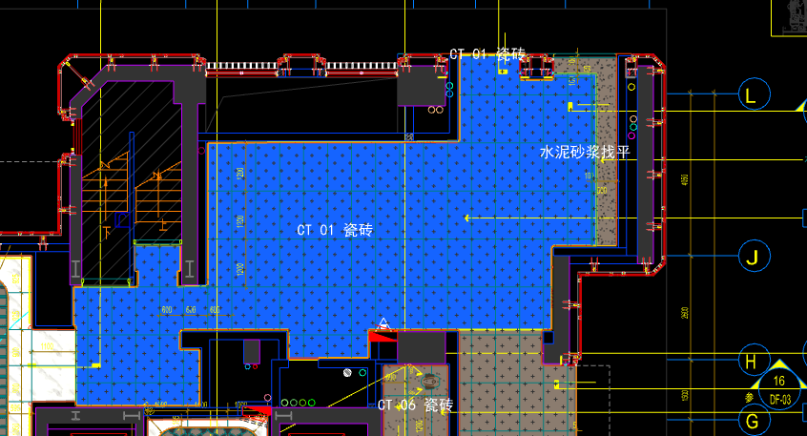
 | 地面工程
1 | 地面地砖 CT-01 | 1.地面花砖CT-01； 2.10mm厚专用粘结剂； 3.80mm厚DS-M15干混砂浆找平； 4.基层清理； 5.含切边、倒角、拼接等处理； 6.包含完成该项内容所有工作及费用并满足设计图纸、规范等要求； | m2 | 61.55 | 80.00 | 46.35 | 50.60 | 17.70 | 194.65 | 11,980.71 |  | 1.00 |  |  | 176.95 | 45.00 | 3.00% | 80.00 | 50.10 | 0.50 | 10891.27
2 | 水泥砂浆找平层 | 1.95mm厚DS干混砂浆找平层、需铺符合设计要求标高； 2.完成需收光、压实处理； 3.包含完成该项内容所有工作及费用并满足设计图纸、规范等要求； | m2 | 2.78 | 28.00 | 0.00 | 42.30 | 7.03 | 77.33 | 214.98 |  | 1.00 |  |  | 70.30 |  | 0.00% | 28.00 | 42.00 | 0.30 | 195.43
3 | 实心铜条5mm宽 | 1.实心铜条5mm宽； 2.包含完成该项内容所有工作及费用并满足设计图纸、规范等要求； | m | 1.65 | 12.00 | 19.57 | 0.50 | 3.21 | 35.28 | 58.21 |  | 1.00 |  |  | 32.07 | 19.00 | 3.00% | 12.00 | 0.30 | 0.20 | 52.92
 | 墙柱面工程
1 | 墙面湿贴石材ST-05 | 1、墙面湿贴石材ST-05 2、8mm厚石材专用胶粘剂WC粘结层 3、界面剂拉毛处理 4、石材的开槽、磨边、倒角、粘接、形成所需之凹坑、抛光、六面防污防渗等一切处理费用均在主材费中考虑，不再另行计取 5、包含完成该项内容所有工作及费用并满足设计图纸、规范等要求 | m2 | 1.71 | 95.00 | 813.75 | 18.30 | 92.71 | 1019.76 | 1,743.79 |  | 1.00 |  |  | 927.05 | 775.00 | 5.00% | 95.00 | 16.80 | 1.50 | 1585.26
2 | 墙面干挂ST-05石材 | 1、墙面干挂ST-05石材 2、不锈钢背栓挂件安装，云石胶+AB胶固定 3、镀锌角钢钢架(高度超4m、完成面超150mm采用槽钢基层加固)，钢架防锈处理 4、膨胀螺栓固定预埋铁件(轻质砖墙体需要穿墙螺栓固定) 5、石材的开槽、磨边、倒角、粘接、形成所需之凹坑、抛光、六面防污防渗等一切处理费用均在主材费中考虑，不再另行计取 6、包含完成该项内容所有工作及费用并满足设计图纸、规范等要求 | m2 | 8.36 | 145.00 | 651.00 | 113.55 | 90.96 | 1000.51 | 8,366.26 |  | 1.00 |  |  | 909.55 | 620.00 | 5.00% | 145.00 | 111.75 | 1.80 | 7605.66
3 | 墙面CT-05瓷砖 | 1、CT-05瓷砖,瓷砖填缝剂处理 2、背覆胶处理 3、12mm水泥纤维板、轻钢龙骨构件 4、界面剂拉毛处理 5、包含完成该项内容所有工作及费用并满足设计图纸、规范等要求 | m2 | 8.34 | 89.00 | 160.00 | 45.50 | 29.45 | 323.95 | 2,703.04 |  | 1.00 |  |  | 294.50 | 160.00 | 0.00% | 89.00 | 45.00 | 0.50 | 2457.31
4 | 墙面PT-02白色防水无机涂料 | 1、墙面PT-02白色防水无机涂料(底漆1遍，面漆2遍) 2、刮白胶腻子找平二遍，打磨 3、阴、阳角护角收边 4、双层9.5mm纸面石膏板 5、轻钢龙骨基层找平 6、包含完成该项内容所有工作及费用并满足设计图纸、规范等要求 | m2 | 22.69 | 91.50 | 5.56 | 56.80 | 15.39 | 169.24 | 3,840.39 |  | 1.00 |  |  | 153.85 | 5.50 | 1.00% | 91.50 | 56.00 | 0.80 | 3491.21
5 | 墙面PT-03米色肌理无机涂料 | 1、墙面PT-03米色肌理无机涂料(底漆1遍，面漆2遍) 2、刮白胶腻子找平二遍，打磨 3、阴、阳角护角收边 4、双层9.5mm纸面石膏板 5、轻钢龙骨基层找平 6、包含完成该项内容所有工作及费用并满足设计图纸、规范等要求 | m2 | 78.53 | 110.00 | 85.50 | 56.80 | 25.23 | 277.53 | 21,794.71 |  | 1.00 |  |  | 252.30 | 85.50 | 0.00% | 110.00 | 56.00 | 0.80 | 19813.14
6 | MR-01银镜 | 1、MR-01银镜 2、胶粘剂固定(中性胶) 3、12mm阻燃板基层 4、膨胀螺栓、轻钢龙骨(钢结构)基层找平 5、包含完成该项内容所有工作及费用并满足设计图纸、规范等要求 | m2 | 3.52 | 110.00 | 87.55 | 126.35 | 32.39 | 356.29 | 1,252.36 |  | 1.00 |  |  | 323.90 | 85.00 | 3.00% | 110.00 | 125.75 | 0.60 | 1138.51
7 | MT-01古铜不锈钢饰面 | 1、1.2mm厚 MT-01古铜不锈钢饰面，结构胶固定 2、9厘玻镁板基层 3、包含完成该项内容所有工作及费用并满足设计图纸、规范等要求 | m2 | 1.29 | 110.00 | 454.50 | 55.20 | 61.97 | 681.67 | 879.35 |  | 1.00 |  |  | 619.70 | 450.00 | 1.00% | 110.00 | 54.00 | 1.20 | 799.41
8 | MT-01古铜不锈钢踢脚线（高20mm） | 1、1.2mm厚 MT-01古铜不锈钢踢脚线（高20mm，展开面为46mm），结构胶固定 2、9厘玻镁板基层 3、包含完成该项内容所有工作及费用并满足设计图纸、规范等要求 | m | 36.44 | 12.00 | 25.75 | 3.80 | 4.16 | 45.71 | 1,665.67 |  | 1.00 |  |  | 41.55 | 25.00 | 3.00% | 12.00 | 3.50 | 0.30 | 1514.08
9 | MT-01古铜不锈钢线条（展开面为114mm） | 1、1.2mm厚 MT-01古铜不锈钢线条（展开面为114mm），结构胶固定 2、9厘玻镁板基层 3、包含完成该项内容所有工作及费用并满足设计图纸、规范等要求 | m | 36.44 | 22.00 | 58.20 | 6.30 | 8.65 | 95.14 | 3,466.90 |  | 1.00 |  |  | 86.50 | 56.50 | 3.00% | 22.00 | 6.00 | 0.30 | 3151.88
10 | MT-01古铜不锈钢顶部收口条（展开面为41mm） | 1、1.2mm厚 MT-01古铜不锈钢顶部收口条（展开面为41mm），结构胶固定 2、9厘玻镁板基层 3、包含完成该项内容所有工作及费用并满足设计图纸、规范等要求 | m | 42.44 | 12.00 | 23.43 | 3.80 | 3.92 | 43.16 | 1,831.71 |  | 1.00 |  |  | 39.23 | 22.75 | 3.00% | 12.00 | 3.50 | 0.30 | 1665.03
 | 天花工程
1 | 造型石膏板吊顶 | 1.60系列轻钢主龙骨@900，60系列轻钢副龙骨@400，60系列横撑龙骨@600，08螺纹吊杆@900不上人天花吊顶（投影面计算） 2.玻镁板、双层9.5厚石膏板基层，含开孔、检修口、10*10凹槽等费用； 3.含除灯槽外的侧面高差及其连接件、吊件； 4.包含完成该项内容所有工作及费用并满足设计图纸、规范等要求； | m2 | 64.33 | 70.00 | 0.00 | 66.71 | 13.67 | 150.38 | 9,673.95 |  | 1.00 |  |  | 136.71 | 0.00 | 1.00% | 70.00 | 64.71 | 2.00 | 8794.62
2 | 灯槽（100mm*200mm） | 1.灯槽（100mm*200mm）； 2.双层板：9mm玻镁板、9.5厚石膏板； 3.包含完成该项内容所有工作及费用并满足设计图纸、规范等要求； | m | 18.36 | 50.00 | 0.00 | 22.09 | 7.21 | 79.30 | 1,455.95 |  | 1.00 |  |  | 72.09 | 0.00 | 1.00% | 50.00 | 22.09 | 0.00 | 1323.65
3 | 成品石膏线条 | 1.成品石膏线条（50mm*50mm）； 2.按图纸造型； 3.包含完成该项内容所有工作及费用并满足设计图纸、规范等要求； | m | 18.36 | 18.00 | 163.26 | 3.80 | 18.51 | 203.56 | 3,737.36 |  | 1.00 |  |  | 185.06 | 158.50 | 3.00% | 18.00 | 3.50 | 0.30 | 3397.61
4 | 天花肌理无机涂料PT-01 | 1.天花肌理无机涂料PT-01； 2.刮腻子二遍磨平； 3.底漆1遍，面漆2遍； 4.包含完成该项内容所有工作及费用并满足设计图纸、规范等要求； | m2 | 69.84 | 45.00 | 85.50 | 7.30 | 13.78 | 151.58 | 10,586.04 |  | 1.00 |  |  | 137.80 | 85.50 | 0.00% | 45.00 | 6.50 | 0.80 | 9623.68
 | 门窗、家具工程
1 | 入户大堂门（参DR01） | 1、门扇：1.2mm厚 MT-01古铜不锈钢饰面、GL-01超白钢化玻璃、ST-08石材、L40*40*4镀锌角钢骨架 2、门套：1.2mm厚 MT-01古铜不锈钢饰面 3、定制成品套装门制安 4、含电机、暗铰链、地弹簧等五金配件 5、包含完成该项内容所有工作及费用并满足设计图纸、规范等要求 | m2 | 5.40 | 145.00 | 1650.00 | 31.50 | 182.65 | 2009.15 | 10,849.41 |  | 1.00 |  |  | 1826.50 | 1650.00 | 0.00% | 145.00 | 30.00 | 1.50 | 9863.10
2 | 消防栓暗门(不含面层) | 1、40x40x5mm热镀锌方管骨架、背封铝塑板 2、含天地轴、门吸等五金配件 3、包含完成该项内容所有工作及费用并满足设计图纸、规范等要求 | m2 | 2.18 | 165.00 | 85.00 | 355.17 | 60.52 | 665.69 | 1,447.88 |  | 1.00 |  |  | 605.17 | 85.00 | 0.00% | 165.00 | 353.67 | 1.50 | 1316.25
3 | L形吧台柜 | 1、L形吧台柜（1575+4200mm*600mm*850mm） 2.包括但不限于制作安装、钢结构骨架、石材及石材防污处理、阻燃板基层、ST-06石材台面、1.2mm厚 MT-01古铜不锈钢饰面、WD-04木饰面； 3.含五金配件、相应的线孔洞开设 4.包含完成该项内容所有工作及费用并满足设计图纸、规范等要求 | 套 | 1.00 | 490.88 | 14148.75 | 95.29 | 1473.49 | 16208.40 | 16,208.40 |  | 1.00 |  |  | 14734.91 | 14148.75 | 0.00% | 490.88 | 86.63 | 8.66 | 14734.91
4 | MT-02古铜不锈钢置物架 | 1、MT-02古铜不锈钢置物架（L*450mm*130mm） 2、包含完成该项内容所有工作及费用并满足设计图纸、规范等要求 | m | 4.38 | 35.00 | 2850.00 | 6.30 | 289.13 | 3180.43 | 13,930.28 |  | 1.00 |  |  | 2891.30 | 2850.00 | 0.00% | 35.00 | 6.00 | 0.30 | 12663.89
二 | 一层艺术过厅（DT6-DT8） |  |  |  |  |  |  |  |  |  |  |  |  | 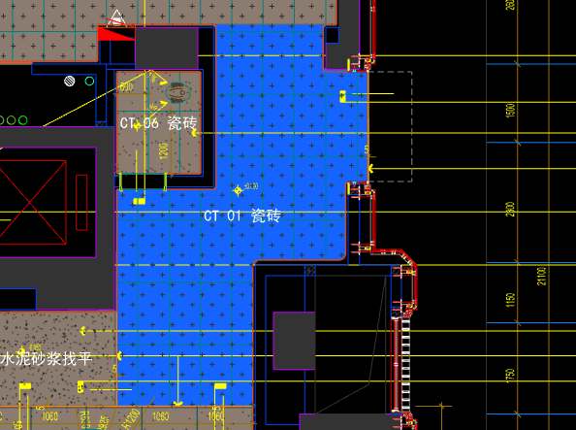
 | 地面工程
1 | 地面地砖 CT-01 | 1.地面花砖CT-01； 2.10mm厚专用粘结剂； 3.80mm厚DS-M15干混砂浆找平； 4.基层清理； 5.含切边、倒角、拼接等处理； 6.包含完成该项内容所有工作及费用并满足设计图纸、规范等要求； | m2 | 21.50 | 80.00 | 46.35 | 50.60 | 17.70 | 194.65 | 4,184.98 |  | 1.00 |  |  | 176.95 | 45.00 | 3.00% | 80.00 | 50.10 | 0.50 | 3804.43
2 | 实心铜条5mm宽 | 1.实心铜条5mm宽； 2.包含完成该项内容所有工作及费用并满足设计图纸、规范等要求； | m | 2.10 | 12.00 | 19.57 | 0.50 | 3.21 | 35.28 | 74.09 |  | 1.00 |  |  | 32.07 | 19.00 | 3.00% | 12.00 | 0.30 | 0.20 | 67.35
 | 墙柱面工程
1 | 墙面PT-03米色肌理无机涂料 | 1、墙面PT-03米色肌理无机涂料(底漆1遍，面漆2遍) 2、刮白胶腻子找平二遍，打磨 3、阴、阳角护角收边 4、双层9.5mm纸面石膏板 5、轻钢龙骨基层找平 6、包含完成该项内容所有工作及费用并满足设计图纸、规范等要求 | m2 | 27.00 | 110.00 | 85.50 | 56.80 | 25.23 | 277.53 | 7,494.42 |  | 1.00 |  |  | 252.30 | 85.50 | 0.00% | 110.00 | 56.00 | 0.80 | 6813.03
2 | MT-01古铜不锈钢踢脚线（高20mm） | 1、1.2mm厚 MT-01古铜不锈钢踢脚线（高20mm，展开面为46mm），结构胶固定 2、9厘玻镁板基层 3、包含完成该项内容所有工作及费用并满足设计图纸、规范等要求 | m | 9.15 | 12.00 | 25.75 | 3.80 | 4.16 | 45.71 | 418.25 |  | 1.00 |  |  | 41.55 | 25.00 | 3.00% | 12.00 | 3.50 | 0.30 | 380.18
3 | MT-01古铜不锈钢线条（展开面为114mm） | 1、1.2mm厚 MT-01古铜不锈钢线条（展开面为114mm），结构胶固定 2、9厘玻镁板基层 3、包含完成该项内容所有工作及费用并满足设计图纸、规范等要求 | m | 9.15 | 22.00 | 58.20 | 6.30 | 8.65 | 95.14 | 870.53 |  | 1.00 |  |  | 86.50 | 56.50 | 3.00% | 22.00 | 6.00 | 0.30 | 791.43
4 | MT-01古铜不锈钢顶部收口条（展开面为41mm） | 1、1.2mm厚 MT-01古铜不锈钢顶部收口条（展开面为41mm），结构胶固定 2、9厘玻镁板基层 3、包含完成该项内容所有工作及费用并满足设计图纸、规范等要求 | m | 9.15 | 12.00 | 23.43 | 3.80 | 3.92 | 43.16 | 394.91 |  | 1.00 |  |  | 39.23 | 22.75 | 3.00% | 12.00 | 3.50 | 0.30 | 358.98
 | 天花工程
1 | 造型石膏板吊顶 | 1.60系列轻钢主龙骨@900，60系列轻钢副龙骨@400，60系列横撑龙骨@600，08螺纹吊杆@900不上人天花吊顶（投影面计算） 2.玻镁板、双层9.5厚石膏板基层，含开孔、检修口、10*10凹槽等费用； 3.含除灯槽外的侧面高差及其连接件、吊件； 4.包含完成该项内容所有工作及费用并满足设计图纸、规范等要求； | m2 | 21.50 | 70.00 | 0.00 | 66.71 | 13.67 | 150.38 | 3,233.17 |  | 1.00 |  |  | 136.71 | 0.00 | 1.00% | 70.00 | 64.71 | 2.00 | 2939.29
2 | 天花肌理无机涂料PT-01 | 1.天花肌理无机涂料PT-01； 2.刮腻子二遍磨平； 3.底漆1遍，面漆2遍； 4.包含完成该项内容所有工作及费用并满足设计图纸、规范等要求； | m2 | 21.50 | 45.00 | 85.50 | 7.30 | 13.78 | 151.58 | 3,258.97 |  | 1.00 |  |  | 137.80 | 85.50 | 0.00% | 45.00 | 6.50 | 0.80 | 2962.70
 | 门窗、家具工程
三 | 一层卫生间（DT6-DT8） |  |  |  |  |  |  |  |  |  |  |  |  | 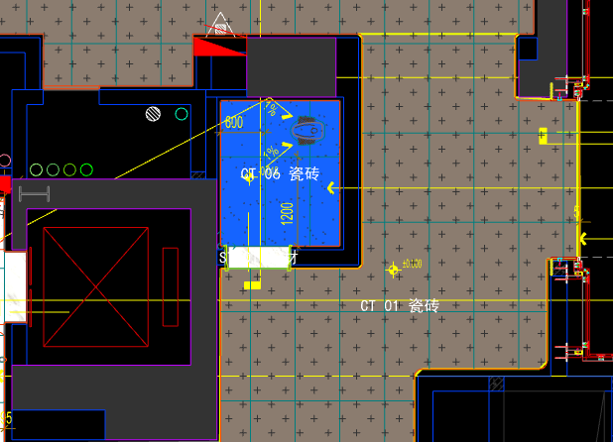
 | 地面工程
1 | 沉箱陶粒回填 | 1、陶粒混凝土回填 2、回填厚度200mm厚 3、完成本清单项目所需的一切相关工作内容，未尽事项详见图纸、工程量清单计价说明、国家相关规范等 | m2 | 3.12 | 10.50 | 72.72 | 3.70 | 8.69 | 95.61 | 298.30 |  | 1.00 |  |  | 86.92 | 72.00 | 1.00% | 10.50 | 3.50 | 0.20 | 271.19
2 | 20mm厚防水找平层(1:3干硬性水泥砂浆) | 1.20mm厚防水找平层(1:3干硬性水泥砂浆)； 2.界面剂一道； 3.包含完成该项内容所有工作及费用并满足设计图纸、规范等要求； | m2 | 3.12 | 22.00 | 0.00 | 8.70 | 3.07 | 33.77 | 105.36 |  | 1.00 |  |  | 30.70 |  | 0.00% | 22.00 | 8.50 | 0.20 | 95.78
3 | 防水无纺布 | 1.防水无纺布完成面上翻300高(80g/平米) 2.包含完成该项内容所有工作及费用并满足设计图纸、规范等要求； | m2 | 3.12 | 30.00 | 18.69 | 13.50 | 6.22 | 68.40 | 213.41 |  | 1.00 |  |  | 62.19 | 18.50 | 1.00% | 30.00 | 12.00 | 1.50 | 194.02
4 | 2mm厚JS防水层 | 1.2mm厚JS防水层（两遍）； 2.包含完成该项内容所有工作及费用并满足设计图纸、规范等要求； | m2 | 3.12 | 42.00 | 30.30 | 13.50 | 8.58 | 94.38 | 294.47 |  | 1.00 |  |  | 85.80 | 30.00 | 1.00% | 42.00 | 12.00 | 1.50 | 267.70
5 | 地面地砖 CT-06 | 1.地面花砖CT-06； 2.10mm厚专用粘结剂； 3.80mm厚DS-M15干混砂浆找平； 4.基层清理； 5.含切边、倒角、拼接等处理； 6.包含完成该项内容所有工作及费用并满足设计图纸、规范等要求； | m2 | 3.12 | 77.00 | 56.65 | 50.60 | 18.43 | 202.68 | 632.36 |  | 1.00 |  |  | 184.25 | 55.00 | 3.00% | 77.00 | 50.10 | 0.50 | 574.86
6 | 地面铺贴大理石ST-01 | 1.地面20mm大理石ST-01、铺贴、厚度及样式按物料书为准； 2.10mm厚石材专用粘结剂； 3.70mm厚DS-M15干混砂浆找平； 4.基层清理、石材六面防护、背面刷胶封闭,同色云石胶补缝； 5.含开槽、磨边、倒角、拼接等处理； 6.包含完成该项内容所有工作及费用并满足设计图纸、规范等要求； | m2 | 0.25 | 130.00 | 628.30 | 47.70 | 80.60 | 886.60 | 221.65 |  | 1.00 |  |  | 806.00 | 610.00 | 3.00% | 130.00 | 46.20 | 1.50 | 201.50
7 | 地面石材晶面处理 | 1.石材结晶处理(结晶水及石材保养剂,中性清洁剂)； 2.包含完成该项内容所有工作及费用并满足设计图纸、规范等要求； | m2 | 0.25 | 40.00 | 15.00 | 0.80 | 5.58 | 61.38 | 15.35 |  | 1.00 |  |  | 55.80 | 15.00 | 0.00% | 40.00 | 0.50 | 0.30 | 13.95
 | 墙柱面工程
1 | 墙面CT-06瓷砖 | 1、墙面CT-06瓷砖，瓷砖填缝剂处理 2、背覆胶处理 3、C1T等级抗滑移水泥基胶粘剂 4、界面剂拉毛处理 5、包含完成该项内容所有工作及费用并满足设计图纸、规范等要求 | m2 | 18.32 | 45.00 | 55.00 | 17.00 | 11.70 | 128.70 | 2,358.30 |  | 1.00 |  |  | 117.00 | 55.00 | 0.00% | 45.00 | 16.50 | 0.50 | 2143.91
2 | 1.2mm厚JS-Ⅱ聚合物水泥防水涂料 | 1、1.2mm厚JS-Ⅱ聚合物水泥防水涂料 2、包含完成该项内容所有工作及费用并满足设计图纸、规范等要求 | m2 | 18.32 | 18.00 | 22.73 | 0.30 | 4.10 | 45.13 | 826.96 |  | 1.00 |  |  | 41.03 | 22.50 | 1.00% | 18.00 |  | 0.30 | 751.74
 | 天花工程
1 | 造型石膏板吊顶 | 1.60系列轻钢主龙骨@900，60系列轻钢副龙骨@400，60系列横撑龙骨@600，08螺纹吊杆@900不上人天花吊顶（投影面计算） 2.玻镁板、双层9.5厚石膏板基层，含开孔、检修口、10*10凹槽等费用； 3.含除灯槽外的侧面高差及其连接件、吊件； 4.包含完成该项内容所有工作及费用并满足设计图纸、规范等要求； | m2 | 3.12 | 70.00 | 0.00 | 66.71 | 13.67 | 150.38 | 469.19 |  | 1.00 |  |  | 136.71 | 0.00 | 1.00% | 70.00 | 64.71 | 2.00 | 426.54
2 | 灯槽（100mm*200mm） | 1.灯槽（100mm*200mm）； 2.双层板：9mm玻镁板、9.5厚石膏板； 3.包含完成该项内容所有工作及费用并满足设计图纸、规范等要求； | m | 1.94 | 50.00 | 0.00 | 22.09 | 7.21 | 79.30 | 153.84 |  | 1.00 |  |  | 72.09 | 0.00 | 1.00% | 50.00 | 22.09 | 0.00 | 139.86
3 | 天花深色肌理无机涂料PT-02 | 1.天花深色肌理无机涂料PT-02； 2.刮腻子二遍磨平； 3.底漆1遍，面漆2遍； 4.包含完成该项内容所有工作及费用并满足设计图纸、规范等要求； | m2 | 3.70 | 45.00 | 85.50 | 7.30 | 13.78 | 151.58 | 561.15 |  | 1.00 |  |  | 137.80 | 85.50 | 0.00% | 45.00 | 6.50 | 0.80 | 510.14
 | 门窗、家具工程
四 | 一层儿童区（DT6-DT8） |  |  |  |  |  |  |  |  |  |  |  |  | 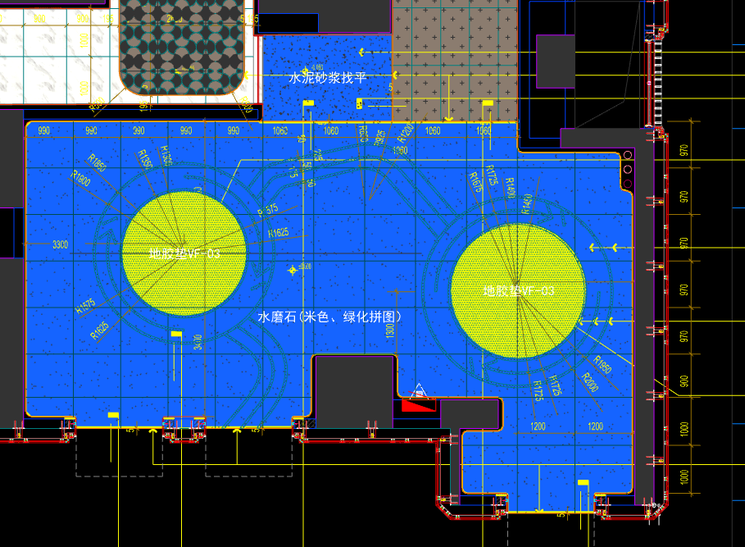
 | 地面工程
1 | 水泥砂浆找平层 | 1.75mm厚DS干混砂浆找平层、需铺符合设计要求标高； 2.完成需收光、压实处理\面层需做自流平（地毯铺设前）； 3.包含完成该项内容所有工作及费用并满足设计图纸、规范等要求； | m2 | 4.83 | 28.00 | 0.00 | 31.80 | 5.98 | 65.78 | 317.72 |  | 1.00 |  |  | 59.80 |  | 0.00% | 28.00 | 31.50 | 0.30 | 288.83
2 | 地面铺贴水磨石VF-01.02 | 1.地面铺贴水磨石VF-01.02米色、绿色拼铺、厚度及样式按物料书为准； 2.10mm厚石材专用粘结剂； 3.70mm厚DS-M15干混砂浆找平； 4.基层清理、石材六面防护、背面刷胶封闭,同色云石胶补缝； 5.含开槽、磨边、倒角、拼接等处理； 6.包含完成该项内容所有工作及费用并满足设计图纸、规范等要求； | m2 | 68.60 | 80.00 | 267.80 | 46.40 | 39.42 | 433.62 | 29,746.33 |  | 1.00 |  |  | 394.20 | 260.00 | 3.00% | 80.00 | 45.90 | 0.50 | 27042.12
3 | 地面铺贴地胶垫VF-03 | 1.地面铺贴地胶垫VF-03； 2.粘贴层； 3.自流平 4.包含完成该项内容所有工作及费用并满足设计图纸、规范等要求； | m2 | 5.13 | 45.50 | 273.00 | 18.20 | 33.67 | 370.37 | 1,900.00 |  | 1.00 |  |  | 336.70 | 260.00 | 5.00% | 45.50 | 18.00 | 0.20 | 1727.27
4 | 实心铜条5mm宽 | 1.实心铜条5mm宽； 2.包含完成该项内容所有工作及费用并满足设计图纸、规范等要求； | m | 12.60 | 12.00 | 19.57 | 0.50 | 3.21 | 35.28 | 444.53 |  | 1.00 |  |  | 32.07 | 19.00 | 3.00% | 12.00 | 0.30 | 0.20 | 404.08
 | 墙柱面工程
1 | 墙面PT-03米色肌理无机涂料 | 1、墙面PT-03米色肌理无机涂料(底漆1遍，面漆2遍) 2、刮白胶腻子找平二遍，打磨 3、阴、阳角护角收边 4、双层9.5mm纸面石膏板 5、轻钢龙骨基层找平 6、包含完成该项内容所有工作及费用并满足设计图纸、规范等要求 | m2 | 15.39 | 110.00 | 85.50 | 56.80 | 25.23 | 277.53 | 4,271.74 |  | 1.00 |  |  | 252.30 | 85.50 | 0.00% | 110.00 | 56.00 | 0.80 | 3883.36
2 | 墙面PT-04绿色肌理无机涂料 | 1、墙面PT-04绿色肌理无机涂料(底漆1遍，面漆2遍) 2、刮白胶腻子找平二遍，打磨 3、阴、阳角护角收边 4、双层9.5mm纸面石膏板 5、轻钢龙骨基层找平 6、包含完成该项内容所有工作及费用并满足设计图纸、规范等要求 | m2 | 104.18 | 110.00 | 85.50 | 56.80 | 25.23 | 277.53 | 28,912.52 |  | 1.00 |  |  | 252.30 | 85.50 | 0.00% | 110.00 | 56.00 | 0.80 | 26283.80
3 | MT-01古铜不锈钢踢脚线（高20mm） | 1、1.2mm厚 MT-01古铜不锈钢踢脚线（高20mm，展开面为46mm），结构胶固定 2、9厘玻镁板基层 3、包含完成该项内容所有工作及费用并满足设计图纸、规范等要求 | m | 39.94 | 12.00 | 25.75 | 3.80 | 4.16 | 45.71 | 1,825.79 |  | 1.00 |  |  | 41.55 | 25.00 | 3.00% | 12.00 | 3.50 | 0.30 | 1659.63
4 | MT-01古铜不锈钢顶部收口条（展开面为41mm） | 1、1.2mm厚 MT-01古铜不锈钢顶部收口条（展开面为41mm），结构胶固定 2、9厘玻镁板基层 3、包含完成该项内容所有工作及费用并满足设计图纸、规范等要求 | m | 39.94 | 12.00 | 23.43 | 3.80 | 3.92 | 43.16 | 1,723.94 |  | 1.00 |  |  | 39.23 | 22.75 | 3.00% | 12.00 | 3.50 | 0.30 | 1567.06
 | 天花工程
1 | 造型石膏板吊顶 | 1.60系列轻钢主龙骨@900，60系列轻钢副龙骨@400，60系列横撑龙骨@600，08螺纹吊杆@900不上人天花吊顶（投影面计算） 2.玻镁板、双层9.5厚石膏板基层，含开孔、检修口、10*10凹槽等费用； 3.含除灯槽外的侧面高差及其连接件、吊件； 4.包含完成该项内容所有工作及费用并满足设计图纸、规范等要求； | m2 | 78.56 | 70.00 | 0.00 | 66.71 | 13.67 | 150.38 | 11,813.85 |  | 1.00 |  |  | 136.71 | 0.00 | 1.00% | 70.00 | 64.71 | 2.00 | 10740.02
2 | 灯槽（100mm*200mm） | 1.灯槽（100mm*200mm）； 2.双层板：9mm玻镁板、9.5厚石膏板； 3.包含完成该项内容所有工作及费用并满足设计图纸、规范等要求； | m | 40.93 | 50.00 | 0.00 | 22.09 | 7.21 | 79.30 | 3,245.75 |  | 1.00 |  |  | 72.09 | 0.00 | 1.00% | 50.00 | 22.09 | 0.00 | 2950.81
3 | 成品石膏线条 | 1.成品石膏线条（50mm*50mm）； 2.按图纸造型； 3.包含完成该项内容所有工作及费用并满足设计图纸、规范等要求； | m | 40.93 | 18.00 | 163.26 | 3.80 | 18.51 | 203.56 | 8,331.71 |  | 1.00 |  |  | 185.06 | 158.50 | 3.00% | 18.00 | 3.50 | 0.30 | 7574.30
4 | 天花肌理无机涂料PT-01 | 1.天花肌理无机涂料PT-01； 2.刮腻子二遍磨平； 3.底漆1遍，面漆2遍； 4.包含完成该项内容所有工作及费用并满足设计图纸、规范等要求； | m2 | 90.84 | 45.00 | 85.50 | 7.30 | 13.78 | 151.58 | 13,769.38 |  | 1.00 |  |  | 137.80 | 85.50 | 0.00% | 45.00 | 6.50 | 0.80 | 12517.61
 | 门窗、家具工程
1 | 消防栓暗门(不含面层) | 1、40x40x5mm热镀锌方管骨架、背封铝塑板 2、含天地轴、门吸等五金配件 3、包含完成该项内容所有工作及费用并满足设计图纸、规范等要求 | m2 | 2.10 | 165.00 | 85.00 | 355.17 | 60.52 | 665.69 | 1,397.95 |  | 1.00 |  |  | 605.17 | 85.00 | 0.00% | 165.00 | 353.67 | 1.50 | 1270.87
五 | 一层电梯前厅（DT7-DT8） |  |  |  |  |  |  |  |  |  |  |  |  | 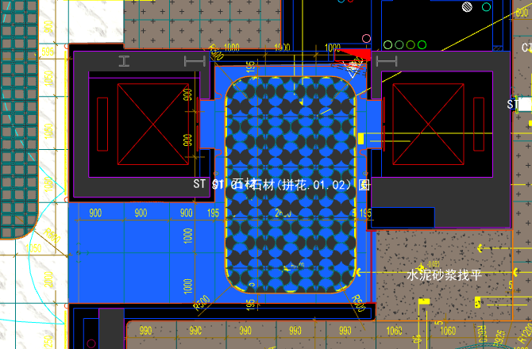
 | 地面工程
1 | 地面铺贴大理石ST-01 | 1.地面20mm大理石ST-01、铺贴、厚度及样式按物料书为准； 2.10mm厚石材专用粘结剂； 3.70mm厚DS-M15干混砂浆找平； 4.基层清理、石材六面防护、背面刷胶封闭,同色云石胶补缝； 5.含开槽、磨边、倒角、拼接等处理； 6.包含完成该项内容所有工作及费用并满足设计图纸、规范等要求； | m2 | 9.80 | 130.00 | 628.30 | 47.70 | 80.60 | 886.60 | 8,688.68 |  | 1.00 |  |  | 806.00 | 610.00 | 3.00% | 130.00 | 46.20 | 1.50 | 7898.80
2 | 地面铺贴大理石ST-01.02拼花 | 1.地面20mm大理石拼花、参考3F-DF-01样式、ST-01、ST-02按物料书为准； 2.10mm厚石材专用粘结剂； 3.70mm厚DS-M15干混砂浆找平； 4.基层清理、石材六面防护、背面刷胶封闭,同色云石胶补缝； 5.含开槽、磨边、倒角、拼接等处理； 6.包含完成该项内容所有工作及费用并满足设计图纸、规范等要求； | m2 | 10.60 | 130.00 | 854.90 | 47.70 | 103.26 | 1135.86 | 12,040.12 |  | 1.00 |  |  | 1032.60 | 830.00 | 3.00% | 130.00 | 46.20 | 1.50 | 10945.56
3 | 实心铜条5mm宽 | 1.实心铜条5mm宽； 2.包含完成该项内容所有工作及费用并满足设计图纸、规范等要求； | m | 12.60 | 12.00 | 19.57 | 0.50 | 3.21 | 35.28 | 444.53 |  | 1.00 |  |  | 32.07 | 19.00 | 3.00% | 12.00 | 0.30 | 0.20 | 404.08
4 | 地面石材晶面处理 | 1.石材结晶处理(结晶水及石材保养剂,中性清洁剂)； 2.包含完成该项内容所有工作及费用并满足设计图纸、规范等要求； | m2 | 20.40 | 40.00 | 15.00 | 0.80 | 5.58 | 61.38 | 1,252.15 |  | 1.00 |  |  | 55.80 | 15.00 | 0.00% | 40.00 | 0.50 | 0.30 | 1138.32
 | 墙柱面工程
1 | 墙面湿贴石材ST-05 | 1、墙面湿贴石材ST-05 2、8mm厚石材专用胶粘剂WC粘结层 3、界面剂拉毛处理 4、石材的开槽、磨边、倒角、粘接、形成所需之凹坑、抛光、六面防污防渗等一切处理费用均在主材费中考虑，不再另行计取 5、包含完成该项内容所有工作及费用并满足设计图纸、规范等要求 | m2 | 8.16 | 95.00 | 813.75 | 18.30 | 92.71 | 1019.76 | 8,322.26 |  | 1.00 |  |  | 927.05 | 775.00 | 5.00% | 95.00 | 16.80 | 1.50 | 7565.66
2 | 墙面干挂ST-05石材 | 1、墙面干挂ST-05石材 2、不锈钢背栓挂件安装，云石胶+AB胶固定 3、镀锌角钢钢架(高度超4m、完成面超150mm采用槽钢基层加固)，钢架防锈处理 4、膨胀螺栓固定预埋铁件(轻质砖墙体需要穿墙螺栓固定) 5、石材的开槽、磨边、倒角、粘接、形成所需之凹坑、抛光、六面防污防渗等一切处理费用均在主材费中考虑，不再另行计取 6、包含完成该项内容所有工作及费用并满足设计图纸、规范等要求 | m2 | 39.48 | 145.00 | 651.00 | 113.55 | 90.96 | 1000.51 | 39,501.14 |  | 1.00 |  |  | 909.55 | 620.00 | 5.00% | 145.00 | 111.75 | 1.80 | 35909.94
3 | 电梯不锈钢门套 | 1、1.2mm厚 MT-01古铜不锈钢门套，结构胶固定 2、9厘玻镁板基层 3、工程量以展开面积计算 4、包含完成该项内容所有工作及费用并满足设计图纸、规范等要求 | m2 | 3.55 | 110.00 | 454.50 | 55.20 | 61.97 | 681.67 | 2,421.29 |  | 1.00 |  |  | 619.70 | 450.00 | 1.00% | 110.00 | 54.00 | 1.20 | 2201.17
4 | 电梯不锈钢门头 | 1、1.2mm厚 MT-01古铜不锈钢门头，结构胶固定 2、12mm阻燃板，轻钢副龙骨@400 3、电梯门顶内置亚克力，内部面层刮白处理 4、工程量以展开面积计算 5、包含完成该项内容所有工作及费用并满足设计图纸、规范等要求 | m2 | 1.84 | 110.00 | 454.50 | 55.20 | 61.97 | 681.67 | 1,255.02 |  | 1.00 |  |  | 619.70 | 450.00 | 1.00% | 110.00 | 54.00 | 1.20 | 1140.93
5 | MT-01古铜不锈钢饰面（电梯按钮处） | 1、1.2mm厚 MT-01古铜不锈钢饰面 2、12mm阻燃板基层，轻钢副龙骨@400 3、工程量以展开面积计算 4、包含完成该项内容所有工作及费用并满足设计图纸、规范等要求 | m2 | 0.25 | 110.00 | 454.50 | 55.20 | 61.97 | 681.67 | 171.78 |  | 1.00 |  |  | 619.70 | 450.00 | 1.00% | 110.00 | 54.00 | 1.20 | 156.16
6 | MT-01古铜不锈钢踢脚线（高20mm） | 1、1.2mm厚 MT-01古铜不锈钢踢脚线（高20mm，展开面为46mm），结构胶固定 2、9厘玻镁板基层 3、包含完成该项内容所有工作及费用并满足设计图纸、规范等要求 | m | 16.30 | 12.00 | 25.75 | 3.80 | 4.16 | 45.71 | 744.94 |  | 1.00 |  |  | 41.55 | 25.00 | 3.00% | 12.00 | 3.50 | 0.30 | 677.14
7 | MT-01古铜不锈钢线条（展开面为54mm） | 1、1.2mm厚 MT-01古铜不锈钢线条（展开面为54mm），结构胶固定 2、9厘玻镁板基层 3、包含完成该项内容所有工作及费用并满足设计图纸、规范等要求 | m | 0.34 | 12.00 | 30.39 | 3.80 | 4.62 | 50.80 | 17.27 |  | 1.00 |  |  | 46.19 | 29.50 | 3.00% | 12.00 | 3.50 | 0.30 | 15.70
8 | MT-01古铜不锈钢线条（展开面为114mm） | 1、1.2mm厚 MT-01古铜不锈钢线条（展开面为114mm），结构胶固定 2、9厘玻镁板基层 3、包含完成该项内容所有工作及费用并满足设计图纸、规范等要求 | m | 14.44 | 22.00 | 58.20 | 6.30 | 8.65 | 95.14 | 1,373.82 |  | 1.00 |  |  | 86.50 | 56.50 | 3.00% | 22.00 | 6.00 | 0.30 | 1248.99
9 | MT-01古铜不锈钢顶部收口条（展开面为41mm） | 1、1.2mm厚 MT-01古铜不锈钢顶部收口条（展开面为41mm），结构胶固定 2、9厘玻镁板基层 3、包含完成该项内容所有工作及费用并满足设计图纸、规范等要求 | m | 16.11 | 12.00 | 23.43 | 3.80 | 3.92 | 43.16 | 695.44 |  | 1.00 |  |  | 39.23 | 22.75 | 3.00% | 12.00 | 3.50 | 0.30 | 632.15
 | 天花工程
1 | 造型石膏板吊顶 | 1.60系列轻钢主龙骨@900，60系列轻钢副龙骨@400，60系列横撑龙骨@600，08螺纹吊杆@900不上人天花吊顶（投影面计算） 2.玻镁板、双层9.5厚石膏板基层，含开孔、检修口、10*10凹槽等费用； 3.含除灯槽外的侧面高差及其连接件、吊件； 4.包含完成该项内容所有工作及费用并满足设计图纸、规范等要求； | m2 | 20.40 | 70.00 | 0.00 | 66.71 | 13.67 | 150.38 | 3,067.75 |  | 1.00 |  |  | 136.71 | 0.00 | 1.00% | 70.00 | 64.71 | 2.00 | 2788.90
2 | 灯槽（100mm*200mm） | 1.灯槽（100mm*200mm）； 2.双层板：9mm玻镁板、9.5厚石膏板； 3.包含完成该项内容所有工作及费用并满足设计图纸、规范等要求； | m | 12.63 | 50.00 | 0.00 | 22.09 | 7.21 | 79.30 | 1,001.56 |  | 1.00 |  |  | 72.09 | 0.00 | 1.00% | 50.00 | 22.09 | 0.00 | 910.55
3 | 成品石膏线条 | 1.成品石膏线条（50mm*50mm）； 2.按图纸造型； 3.包含完成该项内容所有工作及费用并满足设计图纸、规范等要求； | m | 12.63 | 18.00 | 163.26 | 3.80 | 18.51 | 203.56 | 2,570.96 |  | 1.00 |  |  | 185.06 | 158.50 | 3.00% | 18.00 | 3.50 | 0.30 | 2337.24
4 | 天花肌理无机涂料PT-01 | 1.天花肌理无机涂料PT-01； 2.刮腻子二遍磨平； 3.底漆1遍，面漆2遍； 4.包含完成该项内容所有工作及费用并满足设计图纸、规范等要求； | m2 | 24.19 | 45.00 | 85.50 | 7.30 | 13.78 | 151.58 | 3,666.57 |  | 1.00 |  |  | 137.80 | 85.50 | 0.00% | 45.00 | 6.50 | 0.80 | 3333.24
 | 门窗、家具工程
1 | 消防栓暗门(不含面层) | 1、40x40x5mm热镀锌方管骨架、背封铝塑板 2、含天地轴、门吸等五金配件 3、包含完成该项内容所有工作及费用并满足设计图纸、规范等要求 | m2 | 2.10 | 165.00 | 85.00 | 355.17 | 60.52 | 665.69 | 1,397.95 |  | 1.00 |  |  | 605.17 | 85.00 | 0.00% | 165.00 | 353.67 | 1.50 | 1270.87
2 | 电梯厅门（参DR01） | 1、门扇：1.2mm厚 MT-01古铜不锈钢饰面、GL-01超白钢化玻璃、ST-08石材、L40*40*4镀锌角钢骨架 2、门套：1.2mm厚 MT-01古铜不锈钢饰面 3、定制成品套装门制安 4、含电机、暗铰链、地弹簧等五金配件 5、包含完成该项内容所有工作及费用并满足设计图纸、规范等要求 | m2 | 6.00 | 145.00 | 1650.00 | 31.50 | 182.65 | 2009.15 | 12,054.90 |  | 1.00 |  |  | 1826.50 | 1650.00 | 0.00% | 145.00 | 30.00 | 1.50 | 10959.00
3 | 固定玻璃隔断 | 1、GL-01超白钢化玻璃饰面 2、1.2mm厚 MT-01古铜不锈钢饰面边框 3、包含完成该项内容所有工作及费用并满足设计图纸、规范等要求 | m2 | 4.35 | 110.00 | 419.15 | 68.50 | 59.77 | 657.42 | 2,859.78 |  | 1.00 |  |  | 597.65 | 415.00 | 1.00% | 110.00 | 65.00 | 3.50 | 2599.78
六 | 一层入户大堂\景观廊道（DT6） |  |  |  |  |  |  |  |  |  |  |  |  | 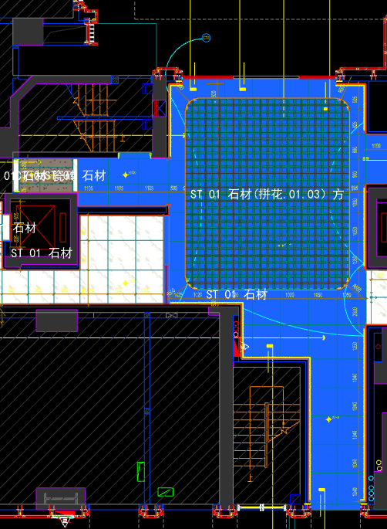
 | 地面工程
1 | 地面铺贴大理石ST-01 | 1.地面20mm大理石ST-01、铺贴、厚度及样式按物料书为准； 2.10mm厚石材专用粘结剂； 3.70mm厚DS-M15干混砂浆找平； 4.基层清理、石材六面防护、背面刷胶封闭,同色云石胶补缝； 5.含开槽、磨边、倒角、拼接等处理； 6.包含完成该项内容所有工作及费用并满足设计图纸、规范等要求； | m2 | 46.20 | 130.00 | 628.30 | 47.70 | 80.60 | 886.60 | 40,960.92 |  | 1.00 |  |  | 806.00 | 610.00 | 3.00% | 130.00 | 46.20 | 1.50 | 37237.20
2 | 地面铺贴大理石ST-01.03拼花 | 1.地面20mm大理石拼花、参考3F-DF-01样式、ST-01、ST-03按物料书为准； 2.10mm厚石材专用粘结剂； 3.70mm厚DS-M15干混砂浆找平； 4.基层清理、石材六面防护、背面刷胶封闭,同色云石胶补缝； 5.含开槽、磨边、倒角、拼接等处理； 6.包含完成该项内容所有工作及费用并满足设计图纸、规范等要求； | m2 | 41.10 | 130.00 | 854.90 | 47.70 | 103.26 | 1135.86 | 46,683.85 |  | 1.00 |  |  | 1032.60 | 830.00 | 3.00% | 130.00 | 46.20 | 1.50 | 42439.86
3 | 实心铜条5mm宽 | 1.实心铜条5mm宽； 2.包含完成该项内容所有工作及费用并满足设计图纸、规范等要求； | m | 24.96 | 12.00 | 19.57 | 0.50 | 3.21 | 35.28 | 880.59 |  | 1.00 |  |  | 32.07 | 19.00 | 3.00% | 12.00 | 0.30 | 0.20 | 800.47
4 | 地面石材晶面处理 | 1.石材结晶处理(结晶水及石材保养剂,中性清洁剂)； 2.包含完成该项内容所有工作及费用并满足设计图纸、规范等要求； | m2 | 87.30 | 40.00 | 15.00 | 0.80 | 5.58 | 61.38 | 5,358.47 |  | 1.00 |  |  | 55.80 | 15.00 | 0.00% | 40.00 | 0.50 | 0.30 | 4871.34
 | 墙柱面工程
1 | 墙面湿贴石材ST-05 | 1、墙面湿贴石材ST-05 2、8mm厚石材专用胶粘剂WC粘结层 3、界面剂拉毛处理 4、石材的开槽、磨边、倒角、粘接、形成所需之凹坑、抛光、六面防污防渗等一切处理费用均在主材费中考虑，不再另行计取 5、包含完成该项内容所有工作及费用并满足设计图纸、规范等要求 | m2 | 18.68 | 95.00 | 813.75 | 18.30 | 92.71 | 1019.76 | 19,045.04 |  | 1.00 |  |  | 927.05 | 775.00 | 5.00% | 95.00 | 16.80 | 1.50 | 17313.59
2 | 墙面干挂ST-05石材 | 1、墙面干挂ST-05石材 2、不锈钢背栓挂件安装，云石胶+AB胶固定 3、镀锌角钢钢架(高度超4m、完成面超150mm采用槽钢基层加固)，钢架防锈处理 4、膨胀螺栓固定预埋铁件(轻质砖墙体需要穿墙螺栓固定) 5、石材的开槽、磨边、倒角、粘接、形成所需之凹坑、抛光、六面防污防渗等一切处理费用均在主材费中考虑，不再另行计取 6、包含完成该项内容所有工作及费用并满足设计图纸、规范等要求 | m2 | 74.89 | 145.00 | 651.00 | 113.55 | 90.96 | 1000.51 | 74,927.19 |  | 1.00 |  |  | 909.55 | 620.00 | 5.00% | 145.00 | 111.75 | 1.80 | 68115.29
3 | 墙面PT-02白色防水无机涂料 | 1、墙面PT-02白色防水无机涂料(底漆1遍，面漆2遍) 2、刮白胶腻子找平二遍，打磨 3、阴、阳角护角收边 4、双层9.5mm纸面石膏板 5、轻钢龙骨基层找平 6、包含完成该项内容所有工作及费用并满足设计图纸、规范等要求 | m2 | 18.71 | 91.50 | 5.56 | 56.80 | 15.39 | 169.24 | 3,165.97 |  | 1.00 |  |  | 153.85 | 5.50 | 1.00% | 91.50 | 56.00 | 0.80 | 2878.11
4 | MT-01古铜不锈钢踢脚线（高20mm） | 1、1.2mm厚 MT-01古铜不锈钢踢脚线（高20mm，展开面为46mm），结构胶固定 2、9厘玻镁板基层 3、包含完成该项内容所有工作及费用并满足设计图纸、规范等要求 | m | 37.67 | 12.00 | 25.75 | 3.80 | 4.16 | 45.71 | 1,721.90 |  | 1.00 |  |  | 41.55 | 25.00 | 3.00% | 12.00 | 3.50 | 0.30 | 1565.19
5 | MT-01古铜不锈钢线条（展开面为114mm） | 1、1.2mm厚 MT-01古铜不锈钢线条（展开面为114mm），结构胶固定 2、9厘玻镁板基层 3、包含完成该项内容所有工作及费用并满足设计图纸、规范等要求 | m | 37.67 | 22.00 | 58.20 | 6.30 | 8.65 | 95.14 | 3,583.92 |  | 1.00 |  |  | 86.50 | 56.50 | 3.00% | 22.00 | 6.00 | 0.30 | 3258.27
6 | MT-01古铜不锈钢顶部收口条（展开面为41mm） | 1、1.2mm厚 MT-01古铜不锈钢顶部收口条（展开面为41mm），结构胶固定 2、9厘玻镁板基层 3、包含完成该项内容所有工作及费用并满足设计图纸、规范等要求 | m | 38.87 | 12.00 | 23.43 | 3.80 | 3.92 | 43.16 | 1,677.63 |  | 1.00 |  |  | 39.23 | 22.75 | 3.00% | 12.00 | 3.50 | 0.30 | 1524.97
 | 天花工程
1 | 造型石膏板吊顶 | 1.60系列轻钢主龙骨@900，60系列轻钢副龙骨@400，60系列横撑龙骨@600，08螺纹吊杆@900不上人天花吊顶（投影面计算） 2.玻镁板、双层9.5厚石膏板基层，含开孔、检修口、10*10凹槽等费用； 3.含除灯槽外的侧面高差及其连接件、吊件； 4.包含完成该项内容所有工作及费用并满足设计图纸、规范等要求； | m2 | 51.46 | 70.00 | 0.00 | 66.71 | 13.67 | 150.38 | 7,738.55 |  | 1.00 |  |  | 136.71 | 0.00 | 1.00% | 70.00 | 64.71 | 2.00 | 7035.15
2 | 造型石膏板吊顶（标高7.15m) | 1.60系列轻钢主龙骨@900，60系列轻钢副龙骨@400，60系列横撑龙骨@600，08螺纹吊杆@900不上人天花吊顶（标高7.15m 投影面计算） 2.玻镁板、双层9.5厚石膏板基层，含开孔、检修口、10*10凹槽等费用； 3.含除灯槽外的侧面高差及其连接件、吊件； 4.包含完成该项内容所有工作及费用并满足设计图纸、规范等要求； | m2 | 35.84 | 150.00 | 0.00 | 66.71 | 21.67 | 238.38 | 8,543.54 |  | 1.00 |  |  | 216.71 | 0.00 | 1.00% | 150.00 | 64.71 | 2.00 | 7766.92
3 | 灯槽（100mm*200mm） | 1.灯槽（100mm*200mm）； 2.双层板：9mm玻镁板、9.5厚石膏板； 3.包含完成该项内容所有工作及费用并满足设计图纸、规范等要求； | m | 75.58 | 50.00 | 0.00 | 22.09 | 7.21 | 79.30 | 5,993.49 |  | 1.00 |  |  | 72.09 | 0.00 | 1.00% | 50.00 | 22.09 | 0.00 | 5448.87
4 | 成品石膏线条 | 1.成品石膏线条（50mm*50mm）； 2.按图纸造型； 3.包含完成该项内容所有工作及费用并满足设计图纸、规范等要求； | m | 75.58 | 18.00 | 163.26 | 3.80 | 18.51 | 203.56 | 15,385.06 |  | 1.00 |  |  | 185.06 | 158.50 | 3.00% | 18.00 | 3.50 | 0.30 | 13986.46
5 | 天花肌理无机涂料PT-01 | 1.天花肌理无机涂料PT-01； 2.刮腻子二遍磨平； 3.底漆1遍，面漆2遍； 4.包含完成该项内容所有工作及费用并满足设计图纸、规范等要求； | m2 | 109.97 | 45.00 | 85.50 | 7.30 | 13.78 | 151.58 | 16,669.86 |  | 1.00 |  |  | 137.80 | 85.50 | 0.00% | 45.00 | 6.50 | 0.80 | 15154.42
 | 门窗、家具工程
1 | 消防栓暗门(不含面层) | 1、40x40x5mm热镀锌方管骨架、背封铝塑板 2、含天地轴、门吸等五金配件 3、包含完成该项内容所有工作及费用并满足设计图纸、规范等要求 | m2 | 2.10 | 165.00 | 85.00 | 355.17 | 60.52 | 665.69 | 1,397.95 |  | 1.00 |  |  | 605.17 | 85.00 | 0.00% | 165.00 | 353.67 | 1.50 | 1270.87
七 | 一层消防控制室前厅（DT6） |  |  |  |  |  |  |  |  |  |  |  |  | 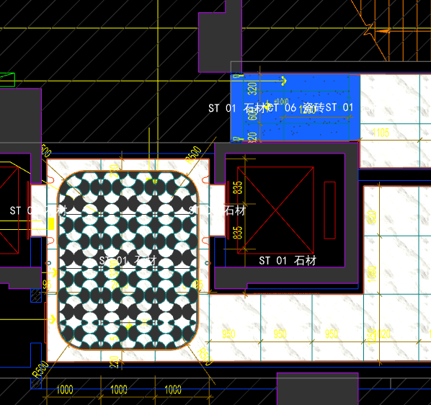
 | 地面工程
1 | 地面铺贴大理石ST-01 | 1.地面20mm大理石ST-01、铺贴、厚度及样式按物料书为准； 2.10mm厚石材专用粘结剂； 3.70mm厚DS-M15干混砂浆找平； 4.基层清理、石材六面防护、背面刷胶封闭,同色云石胶补缝； 5.含开槽、磨边、倒角、拼接等处理； 6.包含完成该项内容所有工作及费用并满足设计图纸、规范等要求； | m2 | 0.52 | 130.00 | 628.30 | 47.70 | 80.60 | 886.60 | 461.03 |  | 1.00 |  |  | 806.00 | 610.00 | 3.00% | 130.00 | 46.20 | 1.50 | 419.12
2 | 地面地砖 CT-06 | 1.地面花砖CT-06； 2.10mm厚专用粘结剂； 3.80mm厚DS-M15干混砂浆找平； 4.基层清理； 5.含切边、倒角、拼接等处理； 6.包含完成该项内容所有工作及费用并满足设计图纸、规范等要求； | m2 | 2.42 | 77.00 | 56.65 | 50.60 | 18.43 | 202.68 | 490.49 |  | 1.00 |  |  | 184.25 | 55.00 | 3.00% | 77.00 | 50.10 | 0.50 | 445.89
3 | 地面石材晶面处理 | 1.石材结晶处理(结晶水及石材保养剂,中性清洁剂)； 2.包含完成该项内容所有工作及费用并满足设计图纸、规范等要求； | m2 | 0.52 | 40.00 | 15.00 | 0.80 | 5.58 | 61.38 | 31.92 |  | 1.00 |  |  | 55.80 | 15.00 | 0.00% | 40.00 | 0.50 | 0.30 | 29.02
 | 墙柱面工程
1 | 墙面PT-02白色防水无机涂料 | 1、墙面PT-02白色防水无机涂料(底漆1遍，面漆2遍) 2、刮白胶腻子找平二遍，打磨 3、阴、阳角护角收边 4、双层9.5mm纸面石膏板 5、轻钢龙骨基层找平 6、包含完成该项内容所有工作及费用并满足设计图纸、规范等要求 | m2 | 11.65 | 91.50 | 5.56 | 56.80 | 15.39 | 169.24 | 1,972.15 |  | 1.00 |  |  | 153.85 | 5.50 | 1.00% | 91.50 | 56.00 | 0.80 | 1792.84
2 | 设备间不锈钢门套 | 1、1.2mm厚 MT-01古铜不锈钢门套，结构胶固定 2、9厘玻镁板基层 3、工程量以展开面积计算 4、包含完成该项内容所有工作及费用并满足设计图纸、规范等要求 | m2 | 1.68 | 110.00 | 454.50 | 55.20 | 61.97 | 681.67 | 1,147.80 |  | 1.00 |  |  | 619.70 | 450.00 | 1.00% | 110.00 | 54.00 | 1.20 | 1043.45
3 | MT-01古铜不锈钢踢脚线（高20mm） | 1、1.2mm厚 MT-01古铜不锈钢踢脚线（高20mm，展开面为46mm），结构胶固定 2、9厘玻镁板基层 3、包含完成该项内容所有工作及费用并满足设计图纸、规范等要求 | m | 3.95 | 12.00 | 25.75 | 3.80 | 4.16 | 45.71 | 180.55 |  | 1.00 |  |  | 41.55 | 25.00 | 3.00% | 12.00 | 3.50 | 0.30 | 164.12
4 | MT-01古铜不锈钢线条（展开面为114mm） | 1、1.2mm厚 MT-01古铜不锈钢线条（展开面为114mm），结构胶固定 2、9厘玻镁板基层 3、包含完成该项内容所有工作及费用并满足设计图纸、规范等要求 | m | 3.95 | 22.00 | 58.20 | 6.30 | 8.65 | 95.14 | 375.80 |  | 1.00 |  |  | 86.50 | 56.50 | 3.00% | 22.00 | 6.00 | 0.30 | 341.66
5 | MT-01古铜不锈钢顶部收口条（展开面为41mm） | 1、1.2mm厚 MT-01古铜不锈钢顶部收口条（展开面为41mm），结构胶固定 2、9厘玻镁板基层 3、包含完成该项内容所有工作及费用并满足设计图纸、规范等要求 | m | 3.95 | 12.00 | 23.43 | 3.80 | 3.92 | 43.16 | 170.48 |  | 1.00 |  |  | 39.23 | 22.75 | 3.00% | 12.00 | 3.50 | 0.30 | 154.97
 | 天花工程
1 | 造型石膏板吊顶 | 1.60系列轻钢主龙骨@900，60系列轻钢副龙骨@400，60系列横撑龙骨@600，08螺纹吊杆@900不上人天花吊顶（投影面计算） 2.玻镁板、双层9.5厚石膏板基层，含开孔、检修口、10*10凹槽等费用； 3.含除灯槽外的侧面高差及其连接件、吊件； 4.包含完成该项内容所有工作及费用并满足设计图纸、规范等要求； | m2 | 2.42 | 70.00 | 0.00 | 66.71 | 13.67 | 150.38 | 363.92 |  | 1.00 |  |  | 136.71 | 0.00 | 1.00% | 70.00 | 64.71 | 2.00 | 330.84
2 | 天花肌理无机涂料PT-01 | 1.天花肌理无机涂料PT-01； 2.刮腻子二遍磨平； 3.底漆1遍，面漆2遍； 4.包含完成该项内容所有工作及费用并满足设计图纸、规范等要求； | m2 | 2.42 | 45.00 | 85.50 | 7.30 | 13.78 | 151.58 | 366.82 |  | 1.00 |  |  | 137.80 | 85.50 | 0.00% | 45.00 | 6.50 | 0.80 | 333.48
 | 门窗、家具工程
1 | 双开平开门(DR04) | 1、门扇：颜色材质同消防门、12mm玻镁板、1.2mm厚 MT-01古铜不锈钢饰面 2、定制成品套装门制安 3、含暗藏闭门器、暗合页、门把手等五金配件 4、包含完成该项内容所有工作及费用并满足设计图纸、规范等要求 | m2 | 3.72 | 145.00 | 1250.00 | 31.50 | 142.65 | 1569.15 | 5,837.24 |  | 1.00 |  |  | 1426.50 | 1250.00 | 0.00% | 145.00 | 30.00 | 1.50 | 5306.58
八 | 一层电梯前厅（DT5-DT6） |  |  |  |  |  |  |  |  |  |  |  |  | 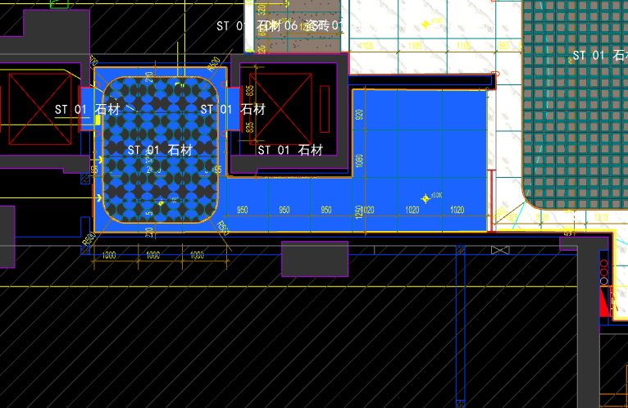
 | 地面工程
1 | 地面铺贴大理石ST-01 | 1.地面20mm大理石ST-01、铺贴、厚度及样式按物料书为准； 2.10mm厚石材专用粘结剂； 3.70mm厚DS-M15干混砂浆找平； 4.基层清理、石材六面防护、背面刷胶封闭,同色云石胶补缝； 5.含开槽、磨边、倒角、拼接等处理； 6.包含完成该项内容所有工作及费用并满足设计图纸、规范等要求； | m2 | 16.80 | 130.00 | 628.30 | 47.70 | 80.60 | 886.60 | 14,894.88 |  | 1.00 |  |  | 806.00 | 610.00 | 3.00% | 130.00 | 46.20 | 1.50 | 13540.80
2 | 地面铺贴大理石ST-01.02拼花 | 1.地面20mm大理石拼花、参考3F-DF-01样式、ST-01、ST-02按物料书为准； 2.10mm厚石材专用粘结剂； 3.70mm厚DS-M15干混砂浆找平； 4.基层清理、石材六面防护、背面刷胶封闭,同色云石胶补缝； 5.含开槽、磨边、倒角、拼接等处理； 6.包含完成该项内容所有工作及费用并满足设计图纸、规范等要求； | m2 | 8.10 | 130.00 | 854.90 | 47.70 | 103.26 | 1135.86 | 9,200.47 |  | 1.00 |  |  | 1032.60 | 830.00 | 3.00% | 130.00 | 46.20 | 1.50 | 8364.06
3 | 实心铜条5mm宽 | 1.实心铜条5mm宽； 2.包含完成该项内容所有工作及费用并满足设计图纸、规范等要求； | m | 10.75 | 12.00 | 19.57 | 0.50 | 3.21 | 35.28 | 379.26 |  | 1.00 |  |  | 32.07 | 19.00 | 3.00% | 12.00 | 0.30 | 0.20 | 344.75
4 | 地面石材晶面处理 | 1.石材结晶处理(结晶水及石材保养剂,中性清洁剂)； 2.包含完成该项内容所有工作及费用并满足设计图纸、规范等要求； | m2 | 24.90 | 40.00 | 15.00 | 0.80 | 5.58 | 61.38 | 1,528.36 |  | 1.00 |  |  | 55.80 | 15.00 | 0.00% | 40.00 | 0.50 | 0.30 | 1389.42
 | 墙柱面工程
1 | 墙面湿贴石材ST-05 | 1、墙面湿贴石材ST-05 2、8mm厚石材专用胶粘剂WC粘结层 3、界面剂拉毛处理 4、石材的开槽、磨边、倒角、粘接、形成所需之凹坑、抛光、六面防污防渗等一切处理费用均在主材费中考虑，不再另行计取 5、包含完成该项内容所有工作及费用并满足设计图纸、规范等要求 | m2 | 13.09 | 95.00 | 813.75 | 18.30 | 92.71 | 1019.76 | 13,343.56 |  | 1.00 |  |  | 927.05 | 775.00 | 5.00% | 95.00 | 16.80 | 1.50 | 12130.45
2 | 墙面干挂ST-05石材 | 1、墙面干挂ST-05石材 2、不锈钢背栓挂件安装，云石胶+AB胶固定 3、镀锌角钢钢架(高度超4m、完成面超150mm采用槽钢基层加固)，钢架防锈处理 4、膨胀螺栓固定预埋铁件(轻质砖墙体需要穿墙螺栓固定) 5、石材的开槽、磨边、倒角、粘接、形成所需之凹坑、抛光、六面防污防渗等一切处理费用均在主材费中考虑，不再另行计取 6、包含完成该项内容所有工作及费用并满足设计图纸、规范等要求 | m2 | 57.36 | 145.00 | 651.00 | 113.55 | 90.96 | 1000.51 | 57,385.25 |  | 1.00 |  |  | 909.55 | 620.00 | 5.00% | 145.00 | 111.75 | 1.80 | 52168.15
3 | 墙面干挂ST-05石材（波浪造型） | 1、墙面干挂ST-05石材（波浪造型） 2、不锈钢背栓挂件安装，云石胶+AB胶固定 3、镀锌角钢钢架(高度超4m、完成面超150mm采用槽钢基层加固)，钢架防锈处理 4、膨胀螺栓固定预埋铁件(轻质砖墙体需要穿墙螺栓固定) 5、石材的开槽、磨边、倒角、粘接、形成所需之凹坑、抛光、六面防污防渗等一切处理费用均在主材费中考虑，不再另行计取 6、包含完成该项内容所有工作及费用并满足设计图纸、规范等要求 | m2 | 2.91 | 145.00 | 813.75 | 113.55 | 107.23 | 1179.53 | 3,432.43 |  | 1.00 |  |  | 1072.30 | 775.00 | 5.00% | 145.00 | 111.75 | 1.80 | 3120.39
4 | 电梯不锈钢门套 | 1、1.2mm厚 MT-01古铜不锈钢门套，结构胶固定 2、9厘玻镁板基层 3、工程量以展开面积计算 4、包含完成该项内容所有工作及费用并满足设计图纸、规范等要求 | m2 | 3.55 | 110.00 | 454.50 | 55.20 | 61.97 | 681.67 | 2,421.29 |  | 1.00 |  |  | 619.70 | 450.00 | 1.00% | 110.00 | 54.00 | 1.20 | 2201.17
5 | 电梯不锈钢门头 | 1、1.2mm厚 MT-01古铜不锈钢门头，结构胶固定 2、12mm阻燃板，轻钢副龙骨@400 3、电梯门顶内置亚克力，内部面层刮白处理 4、工程量以展开面积计算 5、包含完成该项内容所有工作及费用并满足设计图纸、规范等要求 | m2 | 1.84 | 110.00 | 454.50 | 55.20 | 61.97 | 681.67 | 1,255.02 |  | 1.00 |  |  | 619.70 | 450.00 | 1.00% | 110.00 | 54.00 | 1.20 | 1140.93
6 | MT-01古铜不锈钢饰面（电梯按钮处） | 1、1.2mm厚 MT-01古铜不锈钢饰面 2、12mm阻燃板基层，轻钢副龙骨@400 3、工程量以展开面积计算 4、包含完成该项内容所有工作及费用并满足设计图纸、规范等要求 | m2 | 0.25 | 110.00 | 454.50 | 55.20 | 61.97 | 681.67 | 171.78 |  | 1.00 |  |  | 619.70 | 450.00 | 1.00% | 110.00 | 54.00 | 1.20 | 156.16
7 | MT-01古铜不锈钢踢脚线（高20mm） | 1、1.2mm厚 MT-01古铜不锈钢踢脚线（高20mm，展开面为46mm），结构胶固定 2、9厘玻镁板基层 3、包含完成该项内容所有工作及费用并满足设计图纸、规范等要求 | m | 25.01 | 12.00 | 25.75 | 3.80 | 4.16 | 45.71 | 1,143.30 |  | 1.00 |  |  | 41.55 | 25.00 | 3.00% | 12.00 | 3.50 | 0.30 | 1039.25
8 | MT-01古铜不锈钢线条（展开面为54mm） | 1、1.2mm厚 MT-01古铜不锈钢线条（展开面为54mm），结构胶固定 2、9厘玻镁板基层 3、包含完成该项内容所有工作及费用并满足设计图纸、规范等要求 | m | 0.34 | 12.00 | 30.39 | 3.80 | 4.62 | 50.80 | 17.27 |  | 1.00 |  |  | 46.19 | 29.50 | 3.00% | 12.00 | 3.50 | 0.30 | 15.70
9 | MT-01古铜不锈钢线条（展开面为114mm） | 1、1.2mm厚 MT-01古铜不锈钢线条（展开面为114mm），结构胶固定 2、9厘玻镁板基层 3、包含完成该项内容所有工作及费用并满足设计图纸、规范等要求 | m | 24.67 | 22.00 | 58.20 | 6.30 | 8.65 | 95.14 | 2,347.29 |  | 1.00 |  |  | 86.50 | 56.50 | 3.00% | 22.00 | 6.00 | 0.30 | 2134.00
10 | MT-01古铜不锈钢顶部收口条（展开面为41mm） | 1、1.2mm厚 MT-01古铜不锈钢顶部收口条（展开面为41mm），结构胶固定 2、9厘玻镁板基层 3、包含完成该项内容所有工作及费用并满足设计图纸、规范等要求 | m | 25.01 | 12.00 | 23.43 | 3.80 | 3.92 | 43.16 | 1,079.52 |  | 1.00 |  |  | 39.23 | 22.75 | 3.00% | 12.00 | 3.50 | 0.30 | 981.28
 | 天花工程
1 | 造型石膏板吊顶 | 1.60系列轻钢主龙骨@900，60系列轻钢副龙骨@400，60系列横撑龙骨@600，08螺纹吊杆@900不上人天花吊顶（投影面计算） 2.玻镁板、双层9.5厚石膏板基层，含开孔、检修口、10*10凹槽等费用； 3.含除灯槽外的侧面高差及其连接件、吊件； 4.包含完成该项内容所有工作及费用并满足设计图纸、规范等要求； | m2 | 24.90 | 70.00 | 0.00 | 66.71 | 13.67 | 150.38 | 3,744.46 |  | 1.00 |  |  | 136.71 | 0.00 | 1.00% | 70.00 | 64.71 | 2.00 | 3404.10
2 | 灯槽（100mm*200mm） | 1.灯槽（100mm*200mm）； 2.双层板：9mm玻镁板、9.5厚石膏板； 3.包含完成该项内容所有工作及费用并满足设计图纸、规范等要求； | m | 10.73 | 50.00 | 0.00 | 22.09 | 7.21 | 79.30 | 850.89 |  | 1.00 |  |  | 72.09 | 0.00 | 1.00% | 50.00 | 22.09 | 0.00 | 773.57
3 | 成品石膏线条 | 1.成品石膏线条（50mm*50mm）； 2.按图纸造型； 3.包含完成该项内容所有工作及费用并满足设计图纸、规范等要求； | m | 10.73 | 18.00 | 163.26 | 3.80 | 18.51 | 203.56 | 2,184.20 |  | 1.00 |  |  | 185.06 | 158.50 | 3.00% | 18.00 | 3.50 | 0.30 | 1985.64
4 | 天花肌理无机涂料PT-01 | 1.天花肌理无机涂料PT-01； 2.刮腻子二遍磨平； 3.底漆1遍，面漆2遍； 4.包含完成该项内容所有工作及费用并满足设计图纸、规范等要求； | m2 | 28.12 | 45.00 | 85.50 | 7.30 | 13.78 | 151.58 | 4,262.28 |  | 1.00 |  |  | 137.80 | 85.50 | 0.00% | 45.00 | 6.50 | 0.80 | 3874.80
 | 门窗、家具工程
1 | 强弱电井暗门(不含面层) | 1、40x40x5mm热镀锌方管骨架、背封铝塑板 2、含天地轴、门吸等五金配件 3、包含完成该项内容所有工作及费用并满足设计图纸、规范等要求 | m2 | 2.25 | 165.00 | 85.00 | 355.17 | 60.52 | 665.69 | 1,497.80 |  | 1.00 |  |  | 605.17 | 85.00 | 0.00% | 165.00 | 353.67 | 1.50 | 1361.64
2 | 电梯厅门（参DR01） | 1、门扇：1.2mm厚 MT-01古铜不锈钢饰面、GL-01超白钢化玻璃、ST-08石材、L40*40*4镀锌角钢骨架 2、门套：1.2mm厚 MT-01古铜不锈钢饰面 3、定制成品套装门制安 4、含电机、暗铰链、地弹簧等五金配件 5、包含完成该项内容所有工作及费用并满足设计图纸、规范等要求 | m2 | 5.52 | 145.00 | 1650.00 | 31.50 | 182.65 | 2009.15 | 11,090.51 |  | 1.00 |  |  | 1826.50 | 1650.00 | 0.00% | 145.00 | 30.00 | 1.50 | 10082.28
3 | 固定玻璃隔断 | 1、GL-01超白钢化玻璃饰面 2、1.2mm厚 MT-01古铜不锈钢饰面边框 3、包含完成该项内容所有工作及费用并满足设计图纸、规范等要求 | m2 | 4.23 | 110.00 | 419.15 | 68.50 | 59.77 | 657.42 | 2,780.89 |  | 1.00 |  |  | 597.65 | 415.00 | 1.00% | 110.00 | 65.00 | 3.50 | 2528.06
九 | 零星工程
 | 土建工程
1 | 新建轻质砖隔墙 | 1、新建轻质砖隔墙 2、砂浆强度等级、配合比综合考虑，符合设计要求 3、墙厚：综合考虑 4、具体施工做法详见国家相关规范条文 5、包含完成该项内容所有工作及费用并满足设计图纸、规范等要求 | m3 | 20.80 | 275.00 | 429.25 | 102.50 | 80.68 | 887.43 | 18,460.11 |  | 1.00 |  |  | 806.75 | 425.00 | 1.00% | 275.00 | 90.00 | 12.50 | 16781.83
2 | 墙面一般抹灰 | 1、墙面一般抹灰 2、具体施工做法详见国家相关规范条文 3、包含完成该项内容所有工作及费用并满足设计图纸、规范等要求 | m2 | 118.87 | 22.00 | 0.00 | 9.00 | 3.10 | 34.10 | 4,053.55 |  | 1.00 |  |  | 31.00 |  | 0.00% | 22.00 | 8.50 | 0.50 | 3685.05
3 | 新建钢结构隔墙 | 1、新建钢结构隔墙 2、8#热镀锌竖向槽钢龙骨间距小于0.9米，并要求至结构楼板底生根固定，横向5#角钢龙骨，间距根据砖面尺寸排列，所有的钢骨架均需做防锈处理 3、具体施工做法详见国家相关规范条文 4、包含完成该项内容所有工作及费用并满足设计图纸、规范等要求 | m2 | 176.85 | 65.00 | 78.28 | 17.00 | 16.03 | 176.30 | 31,177.87 |  | 1.00 |  |  | 160.28 | 77.50 | 1.00% | 65.00 | 15.50 | 1.50 | 28343.92
C | 标准层装修部分 |  |  |  |  |  |  |  |  | 124,011.05
一 | 电梯厅(DT1-DT2) |  |  |  |  |  |  |  |  |  |  |  |  | 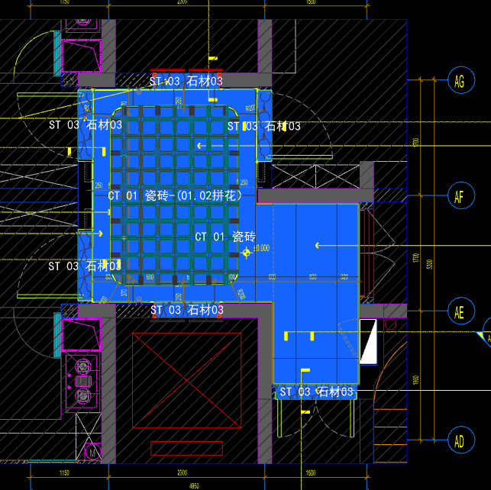
 | 地面工程
1 | 地面铺贴大理石ST-03 | 1.地面20mm大理石ST-03、铺贴、厚度及样式按物料书为准； 2.10mm厚石材专用粘结剂； 3.70mm厚DS-M15干混砂浆找平； 4.基层清理、石材六面防护、背面刷胶封闭,同色云石胶补缝； 5.含开槽、磨边、倒角、拼接等处理； 6.包含完成该项内容所有工作及费用并满足设计图纸、规范等要求； | m2 | 1.35 | 130.00 | 628.30 | 47.70 | 80.60 | 886.60 | 1,196.91 |  | 1.00 |  |  | 806.00 | 610.00 | 3.00% | 130.00 | 46.20 | 1.50 | 1088.10
2 | 地面地砖 CT-01 | 1.地面花砖CT-01； 2.10mm厚专用粘结剂； 3.80mm厚DS-M15干混砂浆找平； 4.基层清理； 5.含切边、倒角、拼接等处理； 6.包含完成该项内容所有工作及费用并满足设计图纸、规范等要求； | m2 | 6.34 | 80.00 | 46.35 | 50.60 | 17.70 | 194.65 | 1,234.08 |  | 1.00 |  |  | 176.95 | 45.00 | 3.00% | 80.00 | 50.10 | 0.50 | 1121.86
3 | 地面地砖拼花 CT-01.02 | 1.地面地砖拼花 CT-01.02； 2.10mm厚专用粘结剂； 3.80mm厚DS-M15干混砂浆找平； 4.基层清理； 5.含切边、倒角、拼接等处理； 6.包含完成该项内容所有工作及费用并满足设计图纸、规范等要求； | m2 | 4.66 | 80.00 | 226.60 | 50.60 | 35.72 | 392.92 | 1,831.01 |  | 1.00 |  |  | 357.20 | 220.00 | 3.00% | 80.00 | 50.10 | 0.50 | 1664.55
4 | 实心铜条5mm宽 | 1.实心铜条5mm宽； 2.包含完成该项内容所有工作及费用并满足设计图纸、规范等要求； | m | 8.47 | 12.00 | 19.57 | 0.50 | 3.21 | 35.28 | 298.82 |  | 1.00 |  |  | 32.07 | 19.00 | 3.00% | 12.00 | 0.30 | 0.20 | 271.63
5 | 地面石材晶面处理 | 1.石材结晶处理(结晶水及石材保养剂,中性清洁剂)； 2.包含完成该项内容所有工作及费用并满足设计图纸、规范等要求； | m2 | 1.35 | 40.00 | 15.00 | 0.80 | 5.58 | 61.38 | 82.86 |  | 1.00 |  |  | 55.80 | 15.00 | 0.00% | 40.00 | 0.50 | 0.30 | 75.33
...

